画面遷移図
ドキュメント名 |  |  | フロント_グローバルナビ | セクション
プロジェクト名 |  |  | サイトリニューアル | 作成者 | 加島 | 作成日 | 2025-09-29 | 更新者 | 加島 | 更新日 | 2025-09-29

 | 説明
 | ・ | フロント_グローバルナビの画面遷移図

 | ・ | 本設計書に記載する画面は赤枠内のものとする

 | ・ | カスタマイズ要件以外の画面遷移は現行踏襲とする

 | 本店 画面遷移図
ECTOP

買取TOP

デッキ検索

デッキTOP

PC版ナビゲーション
通知
記事一覧

商品一覧
スマホ版ナビゲーション
通知

店舗一覧

お気に入り商品一覧

マイページ
通知

買い物かご

選手一覧

お問合せ

ヘルプ

FAQ

利用規約

特商法

会員規約

 | 支店 画面遷移図

支店ECTOP

支店PC版ナビゲーション
通知

商品一覧

支店スマホ版ナビゲーション
通知

マイページ
通知

買い物かご


お問合せ
※「画面下部固定エリア」の
「通販サイト」を押下
ECTOP
(本店)

利用規約

特商法

会員規約

PC版ナビゲーション
ドキュメント名 |  |  |  |  |  | フロント_グローバルナビ |  |  |  | セクション
プロジェクト名 |  |  |  |  |  | サイトリニューアル |  |  |  | 作成者 |  | 加島 |  |  | 作成日 | 2025-09-29 | 更新者 | 盛田 | 更新日 | 2025-11-08

機能No |  |  | F02-01 |  |  | 機能名 |  | PC版ナビゲーション |  |  |  |  |  |  | 概要 | 本店のPC版ナビゲーションを表示する
買取グローバルナビ
 | レイアウト図
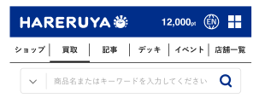
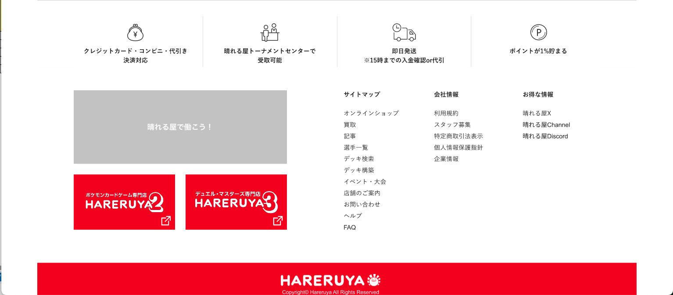
(1)
(2)
(3)
(4)
(5)
(6)
(7)
(8)
(10)
(9)
(11)
(12)
(13)
(14)
(15)
(16)
(17)
(18)
(19)
画面上部固定エリア
画面下部エリア
(20)
(21)
(22)
(23)
(24)
(25)
(26)
(27)
「イベント開催の手続き」請求フォーム
会員ログイン済みの場合
会員未ログインの場合

イベントTOP

マイページ

 | カスタマイズ説明
 | ・ | カスタマイズ要件
 |  | カードセット選択メニュー
 |  |  | ・ | 商品検索テキストボックスの左へ、カードセットを選択できるメニューを表示する
 |  |  |  | カードセット選択メニューを押下すると、カードセットを単一選択可能にする

 |  | お気に入りアイコンの表示
 |  |  | ・ | 会員ログイン済みの場合、お気に入りアイコンを表示する
 |  |  |  | お気に入り登録済み商品がある場合、商品数を表示する
 |  |  |  | 押下すると、F06-9 お気に入り商品一覧へ遷移可能にする

 |  | カートアイコン内の商品表示
 |  |  | ・ | カートイン済み商品がある場合、マウスオーバーで商品概要を表示する
 |  |  |  | ※商品概要の詳細は基本設計で確定とする

 |  | カテゴリの表示
 |  |  | ・ | カテゴリメニューとカテゴリ第一階層(主要カテゴリ)を表示する
 |  |  |  | ※主要カテゴリについては基本設計にて確定とする
 |  |  |  | カテゴリメニューは、マウスオーバーでカテゴリ第一階層よりカテゴリツリーを表示する

 |  | マイページアイコン
 |  |  | ・ | ユーザーへの通知がある場合、通知があることを明示する
 |  |  |  | ※ | 通知の表示条件は同ファイル内「F02-05 通知」シートを参照

 | ・ | カスタマイズ要件に記載の内容以外は現行踏襲とする

 | 処理概要（★はカスタマイズ項目）
 | ・ | 買取、デッキ、イベントの画面では、本レイアウト図と異なるナビゲーションを表示する
 |  | ※ | ナビゲーション内の部品は通常のナビゲーションと同様のため、デザイン反映で対応とする

 | ・ | (1)メニュー
 |  | ・ | メニュー欄に記載

 | ・ | (18)カート
 |  | ・ | カート欄に記載

 | ・ | (19)カテゴリ
 |  | ・ | カテゴリ欄に記載

 | ・ | (24)サイトマップ
 |  | ・ | サイトマップ欄に記載

 | ・ | (25)会社情報
 |  | ・ | 会社情報欄に記載

 | ・ | (26)お得な情報
 |  | ・ | お得な情報欄に記載

 | ・ | (1)~(19)の画面上部固定エリアは、画面全体でスクロールしても常に上部に固定して表示する

 | ・ | (20)~(27)の画面下部エリアは画面全体の最下部に表示する

 | ・ | (10)日英切替について
 |  | ・ | 押下すると、表示中のサイトから英語版/日本語版サイトに遷移する

 |  | ・ | 英語版サイトでは「EN」、日本語版サイトでは「JP」と表示する

 | ★ | (12)商品検索テキストボックスについて
 |  | ★ | エンハンス対応のユニサーチのサジェスト機能取り込む
 |  | ★ | 新たに支店、買取でもサジェストに対応する
 |  | ※ | サジェストについてはこちら

 | ・ | (13)検索を押下すると、(11)カードセットと(12)商品検索テキストボックスで入力した値で絞り込み検索された商品一覧画面へ遷移する

 | ★ | (14)詳細検索を押下すると、詳細検索モーダルを表示する
 |  | ※ | モーダルについては、別紙「0303_基本設計仕様書(フロント_商品)」のシート「詳細検索」を参照

 | ★ | (15)ポイントについて
 |  | ・ | 押下すると、マイページへ遷移する

 |  | ・ | 会員が保有するポイントを表示する

 |  | ★ | 会員未ログインの場合、非表示にする

 | ★ | (16)ログイン/マイページについて
 |  | ・ | 会員未ログインの場合、以下1~2の仕様とする
 |  |  | 1 | 「ログイン」と表示する |  |  |  |  | (例)
 |  |  | 2 | 押下するとログイン画面に遷移する

 |  | ・ | 会員ログイン済みの場合、以下1~2の仕様とする
 |  |  | 1 | 「マイページ」と表示する |  |  |  |  | (例)
 |  |  | 2 | 押下すると、マイページ画面に遷移する

 |  | ★ | 会員ログイン済みかつ通知がある場合、以下のようにインジケーターを表示する

 |  |  | ※ | 通知はフェーズ2以降で設計予定とする
 |  |  | ※ | 機能については、シート「通知」を参照

 | ★ | (17)お気に入りについて
 |  | ★ | 押下すると、お気に入り商品一覧画面へ遷移する

 |  | ★ | 会員が未ログインの場合に押下すると、ログイン/会員登録を促すモーダルを表示する
 |  |  | ※ | モーダルについては、別紙「0303_基本設計仕様書(フロント_商品)」のシート「お気に入り」を参照

 |  | ★ | お気に入り登録済み商品がある場合、以下のように商品数を表示する

 | 識別ID |  |  | ラベル |  |  | 書式・制限 |  | 必須 |  | 最大文字数 または最大値 |  | 初期値 |  |  | 画面部品の説明
 | 1 |  |  | メニュー |  |  | - |  | - |  | - |  | - |  |  | ・メニュー欄に記載
 | 2 |  |  | HARERUYA |  |  | リンク |  | - |  | - |  | - |  |  | ・押下すると、ECTOP画面へ遷移する
 | 3 |  |  | ショップ |  |  | リンク |  | - |  | - |  | - |  |  | ・押下すると、ECTOP画面へ遷移する
 | 4 |  |  | 買取 |  |  | リンク |  | - |  | - |  | - |  |  | ・押下すると、買取TOP画面へ遷移する
 | 5 |  |  | 記事 |  |  | リンク |  | - |  | - |  | - |  |  | ・押下すると、記事一覧画面へ遷移する
 | 6 |  |  | デッキ検索 |  |  | リンク |  | - |  | - |  | - |  |  | ・押下すると、デッキ検索画面へ遷移する
 | 7 |  |  | デッキ構築 |  |  | リンク |  | - |  | - |  | - |  |  | ・押下すると、デッキTOP画面へ遷移する
 | 8 |  |  | イベント |  |  | リンク |  | - |  | - |  | - |  |  | ・押下すると、イベントTOP画面へ遷移する
 | 9 |  |  | 店舗一覧 |  |  | リンク |  | - |  | - |  | - |  |  | ・押下すると、店舗一覧画面へ遷移する
 | 10 |  |  | 日英切替 |  |  | リンク |  | - |  | - |  | - |  |  | ・押下すると、表示中のサイトから英語版/日本語版サイトに遷移する ・英語版サイトでは「EN」、日本語版サイトでは「JP」と表示する
 | 11 |  |  | カードセット |  |  | 単一選択 |  | - |  | - |  | - |  |  | ※カスタマイズ対応、新規追加 ・管理画面＞カード管理＞カードセット管理で登録されているカードセットを選択肢とする
 | 12 |  |  | 商品検索テキストボックス |  |  | 半角・全角 |  | - |  | - |  | - |  |  | ・プレースホルダ: 商品名またはキーワードを入力してください ・ユニサーチの商品名サジェスト機能あり ※ユニサーチについては、別紙「0303_基本設計仕様書(フロント_商品)」のシート「商品一覧」を参照
 | 13 |  |  | 検索 |  |  | ボタン |  | - |  | - |  | - |  |  | ・押下すると、(11)カードセットと(12)商品検索テキストボックスで入力した値で絞り込み検索された商品一覧画面へ遷移する
 | 14 |  |  | 詳細検索 |  |  | 詳細検索モーダル表示ボタン |  | - |  | - |  | - |  |  | ・押下すると、詳細検索モーダルを表示する ※モーダルについては、別紙「0303_基本設計仕様書(フロント_商品)」のシート「詳細検索」を参照 ・詳細検索モーダルに入力された検索条件の数を表示する
 | 15 |  |  | ポイント |  |  | リンク |  | - |  | - |  | - |  |  | ・押下すると、マイページへ遷移する ・会員が保有するポイントを表示する ・会員未ログインの場合、非表示にする
 | 16 |  |  | ログイン/マイページ |  |  | リンク |  | - |  | - |  | - |  |  | ※カスタマイズ対応、会員に通知がある場合、インジケーターを表示する ・会員未ログインの場合、以下1~2の仕様とする 1 「ログイン」と表示する 2 押下するとログイン画面に遷移する ・会員ログイン済みの場合、以下1~2の仕様とする 1 「マイページ」と表示する 2 押下すると、マイページ画面に遷移する ・会員ログイン済みかつ通知がある場合、インジケーターを表示する ※通知はフェーズ2以降で設計予定とする ※機能については、シート「通知」を参照
 | 17 |  |  | お気に入り |  |  | リンク |  | - |  | - |  | - |  |  | ※カスタマイズ対応、新規追加 ・押下すると、お気に入り商品一覧画面へ遷移する ・会員未ログインの場合に押下すると、ログイン/会員登録を促すモーダルを表示する ※モーダルについては、別紙「0303_基本設計仕様書(フロント_商品)」のシート「お気に入り機能」を参照 ・お気に入り登録済み商品がある場合、商品数を表示する
 | 18 |  |  | カート |  |  | - |  | - |  | - |  | - |  |  | ※カスタマイズ対応、カート欄に記載
 | 19 |  |  | カテゴリ |  |  | - |  | - |  | - |  | - |  |  | ※カスタマイズ対応、カテゴリ欄に記載
 | 20 |  |  | 静的コンテンツ |  |  | ラベル |  | - |  | - |  | - |  |  | -
 | 21 |  |  | 晴れる屋で働こう! |  |  | 画像 |  | - |  | - |  | - |  |  | ・押下すると、以下URLの採用ページをブラウザの新しいタブで開く https://corp.hareruyamtg.com/recruit?_gl=1*1ux4xhx*_gcl_au*MTI0NDE3NTEzMy4xNzQ5NDMwNTEyLjgzNTU5NjgyNC4xNzUyMjAxODYwLjE3NTIyMDE4NjA.&_ga=2.260857677.1172469098.1753661096-601237003.1741567009
 | 22 |  |  | HARERUYA2バナー |  |  | 画像 |  | - |  | - |  | - |  |  | ・押下すると、以下URLのHARERUYA2トップページをブラウザの新しいタブで開く https://www.hareruya2.com/
 | 23 |  |  | HARERUYA3バナー |  |  | 画像 |  | - |  | - |  | - |  |  | ・押下すると、以下URLのHARERUYA3トップページをブラウザの新しいタブで開く https://www.hareruya3.com/
 | 24 |  |  | サイトマップ |  |  | - |  | - |  | - |  | - |  |  | ・サイトマップ欄に記載
 | 25 |  |  | 会社情報 |  |  | - |  | - |  | - |  | - |  |  | ・会社情報欄に記載
 | 26 |  |  | お得な情報 |  |  | - |  | - |  | - |  | - |  |  | ※カスタマイズ対応、新規追加 ・お得な情報欄に記載
 | 27 |  |  | HARERUYA |  |  | リンク |  | - |  | - |  | - |  |  | ・押下すると、ECTOP画面へ遷移する

 | メニュー一覧 レイアウト図

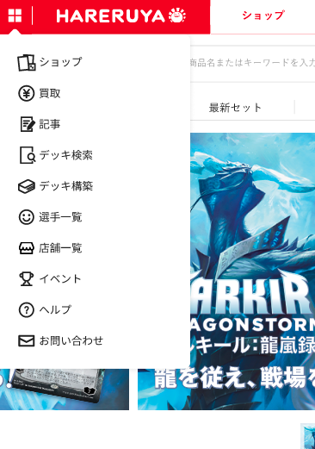
(1-2)
(1-3)
(1-4)
(1-5)
(1-6)
(1-7)
(1-9)
(1-8)
(1-10)
(1-1)
(1-11)

 | カスタマイズ説明
 | ・ | 現行踏襲のため、カスタマイズ要件はなし

 | 処理概要（★はカスタマイズ項目）
 | ・ | (1-1)メニュー表示アイコンをマウスオーバーすると(1-2)~(1-11)を表示し、(1-1)~(1-11)からマウスオーバーが外れると(1-2)~(1-11)を非表示にする

 | 識別ID |  |  | ラベル |  |  | 書式・制限 |  | 必須 |  | 最大文字数 または最大値 |  | 初期値 |  |  | 画面部品の説明
 | 1-1 |  |  | メニュー表示アイコン |  |  | ラベル |  | - |  | - |  | - |  |  | ・マウスオーバーすると、(1-2)~(1-11)を表示する
 | 1-2 |  |  | ショップ |  |  | リンク |  | - |  | - |  | - |  |  | ・押下すると、ECTOP画面へ遷移する
 | 1-3 |  |  | 買取 |  |  | リンク |  | - |  | - |  | - |  |  | ・押下すると、買取TOP画面へ遷移する
 | 1-4 |  |  | 記事 |  |  | リンク |  | - |  | - |  | - |  |  | ・押下すると、記事一覧画面へ遷移する
 | 1-5 |  |  | デッキ検索 |  |  | リンク |  | - |  | - |  | - |  |  | ・押下すると、デッキ検索画面へ遷移する
 | 1-6 |  |  | デッキ構築 |  |  | リンク |  | - |  | - |  | - |  |  | ・押下すると、デッキTOP画面へ遷移する
 | 1-7 |  |  | 選手一覧 |  |  | リンク |  | - |  | - |  | - |  |  | ・押下すると、選手一覧画面へ遷移する
 | 1-8 |  |  | 店舗一覧 |  |  | リンク |  | - |  | - |  | - |  |  | ・押下すると、店舗一覧画面へ遷移する
 | 1-9 |  |  | イベント |  |  | リンク |  | - |  | - |  | - |  |  | ・押下すると、イベントTOP画面へ遷移する
 | 1-10 |  |  | ヘルプ |  |  | リンク |  | - |  | - |  | - |  |  | ・押下すると、ヘルプ画面へ遷移する
 | 1-11 |  |  | お問い合わせ |  |  | リンク |  | - |  | - |  | - |  |  | ・押下すると、お問い合わせ画面へ遷移する

 | カート レイアウト図
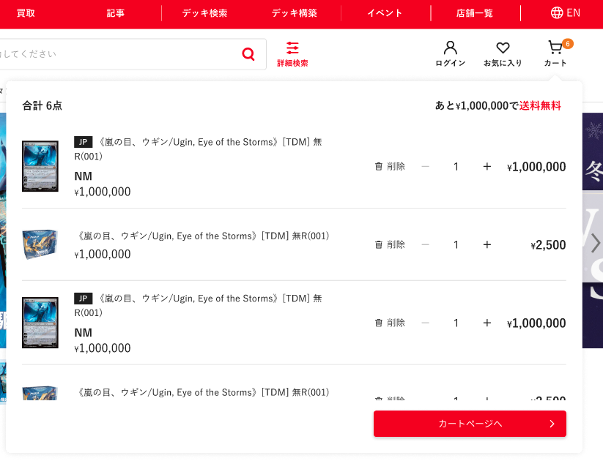
(18-1)
(18-2)
(18-3)
(18-4)
(18-5)
(18-6)
(18-7)
(18-8)
(18-9)
(18-10)
(18-11)
(18-12)
(18-13)
(18-14)
カート内商品出力繰り返し（記載省略）

 | カスタマイズ説明
 | ・ | カスタマイズ要件
 |  | カートアイコン内の商品表示
 |  |  | ・ | カートイン済み商品がある場合、マウスオーバーで商品概要を表示する
 |  |  |  | ※商品概要の詳細は基本設計で確定とする

 | ・ | カスタマイズ要件に記載の内容以外は現行踏襲とする

 | 処理概要（★はカスタマイズ項目）
 | ★ | (18-1)カートをマウスオーバーすると、(18-2)~(18-14)を表示し、マウスオーバーが外れると非表示にする

 | ★ | カートに商品を追加した日時の昇順でカート内商品を一覧表示する

 | ・ | カート内に商品がある場合、(18-1)カートで以下のようにカート内の商品数を表示する

 | 識別ID |  |  | ラベル |  |  | 書式・制限 |  | 必須 |  | 最大文字数 または最大値 |  | 初期値 |  |  | 画面部品の説明
 | 18-1 |  |  | カート |  |  | リンク |  | - |  | - |  | - |  |  | ※カスタマイズ対応、マウスオーバーで商品概要を表示する ・カート内に商品がある場合、カート内の商品数を表示する ・マウスオーバーすると、カート内の商品を一覧表示する ・押下すると、カート画面へ遷移する
 | 18-2 |  |  | 合計 |  |  | ラベル |  | - |  | - |  | - |  |  | ・カート内の合計商品数を表示する
 | 18-3 |  |  | 送料無料までの金額 |  |  | ラベル |  | - |  | - |  | - |  |  | ・店舗の「送料無料条件(金額)」までの残り金額を表示する ・カート内の合計金額が店舗の「送料無料条件(金額)」以上の場合、非表示にする ※送料無料条件(金額)については、別紙「0209_基本設計仕様書(基本情報設定)」のシート「店舗登録」を参照
 | 18-4 |  |  | 商品画像 |  |  | 画像 |  | - |  | - |  | - |  |  | -
 | 18-5 |  |  | カード言語 |  |  | ラベル |  | - |  | - |  | - |  |  | ・カード商品のみに表示する ・商品に登録されている言語コードを表示する
 | 18-6 |  |  | 商品名 |  |  | ラベル |  | - |  | - |  | - |  |  | ・商品がカードかつFoilが「あり」の場合、以下のように表示する 【Foil】商品名 (例)【Foil】(003)《アラシンの日輪盾/Arashin Sunshield》[TDM] 白C
 | 18-7 |  |  | 状態 |  |  | ラベル |  | - |  | - |  | - |  |  | ・カード商品のみに表示する
 | 18-8 |  |  | 価格 |  |  | ラベル |  | - |  | - |  | - |  |  | -
 | 18-9 |  |  | 削除 |  |  | 商品削除ボタン |  | - |  | - |  | - |  |  | ・押下すると、押下した商品をカート内から削除する
 | 18-10 |  |  | マイナス |  |  | 商品数減ボタン |  | - |  | - |  | - |  |  | ・押下すると、(18-11)商品数を1つ減らす ・(18-11)商品数が1の場合、押下できないようにする ・在庫がない商品の場合、表示しない
 | 18-11 |  |  | 商品数 |  |  | ラベル |  | - |  | - |  | - |  |  | ・在庫がない商品の場合、表示しない
 | 18-12 |  |  | プラス |  |  | 商品数増ボタン |  | - |  | - |  | - |  |  | ・押下すると、(18-11)商品数を1つ増やす ・(18-11)商品数が残り在庫数の場合、押下できないようにする ・在庫がない商品の場合、表示しない
 | 18-13 |  |  | 小計 |  |  | ラベル |  | - |  | - |  | - |  |  | ・(18-8)価格 × (18-11)商品数の値を表示する
 | 18-14 |  |  | カートページへ |  |  | リンク |  | - |  | - |  | - |  |  | ・押下すると、カート画面へ遷移する

 | カテゴリ レイアウト図

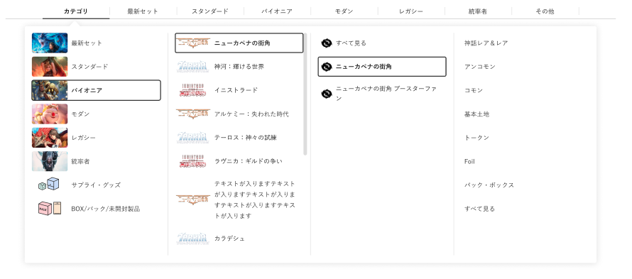
(19-1)
(19-2)
(19-3)
(19-1)をマウスオーバーで表示
親カテゴリをマウスオーバーで子カテゴリを展開する
(19-4)

 | カスタマイズ説明
 | ・ | カスタマイズ要件
 |  | カテゴリの表示
 |  |  | ・ | カテゴリメニューとカテゴリ第一階層(主要カテゴリ)を表示する
 |  |  |  | ※主要カテゴリについては基本設計にて確定とする
 |  |  |  | カテゴリメニューは、マウスオーバーでカテゴリ第一階層よりカテゴリツリーを表示する

 | ・ | カスタマイズ要件に記載の内容以外は現行踏襲とする

 | 処理概要（★はカスタマイズ項目）
 | ★ | (19-1)カテゴリをマウスオーバーして表示するカテゴリと画面部品については、別紙「0303_基本設計仕様書(フロント_商品)」の
 |  | シート「カテゴリ一覧」を参照

 | ★ | (19-2)~(19-3)をマウスオーバーして表示するカテゴリツリーのレイアウトは、(19-1)カテゴリをマウスオーバーした場合の表示と同様とする

 | ★ | (19-3)フォーマットで表示する項目は以下の1~6とする
 |  | 1 | スタンダード
 |  | 2 | パイオニア
 |  | 3 | モダン
 |  | 4 | レガシー
 |  | 5 | 統率者
 |  | 6 | その他

 | 識別ID |  |  | ラベル |  |  | 書式・制限 |  | 必須 |  | 最大文字数 または最大値 |  | 初期値 |  |  | 画面部品の説明
 | 19-1 |  |  | カテゴリ |  |  | ラベル |  | - |  | - |  | - |  |  | ※カスタマイズ対応、マウスオーバーでカテゴリ第一階層よりカテゴリツリーを表示する ・マウスオーバーすると、レイアウト図のようにカテゴリ第一階層をツリー表示する ※表示するカテゴリと画面部品については、別紙「0303_基本設計仕様書(フロント_商品)」のシート「カテゴリ一覧」を参照
 | 19-2 |  |  | 最新セット |  |  | ラベル |  | - |  | - |  | - |  |  | ※カスタマイズ対応、マウスオーバーで最新セットカテゴリよりカテゴリツリーを表示する ・マウスオーバーすると、最新セットカテゴリをツリー表示する ※表示するカテゴリツリーのレイアウトは、(19-1)カテゴリのレイアウト図と同様
 | 19-3 |  |  | フォーマット |  |  | ラベル |  | - |  | - |  | - |  |  | ※カスタマイズ対応、マウスオーバーでフォーマットごとのカテゴリよりカテゴリツリーを表示する ・以下1~6のフォーマットをメニュー表示する 1 スタンダード 2 パイオニア 3 モダン 4 レガシー 5 統率者 6 その他 ・マウスオーバーすると、フォーマットごとのカテゴリをツリーを表示する ※表示するカテゴリツリーのレイアウトは、(19-1)カテゴリをマウスオーバーした場合の表示と同様とする
 | 19-4 |  |  | その他 |  |  | ラベル |  | - |  | - |  | - |  |  | ※カスタマイズ対応、最新セット～統率者を含まないカテゴリよりカテゴリツリーを表示する ・マウスオーバーすると、以下1~6のカテゴリをツリーを表示する 1 その他カード 2 Secret Lairシリーズ一覧 3 その他商品 4 セット詰め合わせ 5 サプライ・グッズ 6 BOX/パック/未開封製品 ※表示するカテゴリツリーのレイアウトは、(19-1)カテゴリをマウスオーバーした場合の表示と同様とする

 | サイトマップ レイアウト図
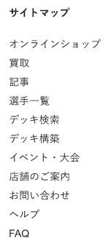
(24-1)
(24-5)
(24-6)
(24-7)
(24-8)
(24-9)
(24-10)
(24-11)
(24-2)
(24-3)
(24-4)

 | カスタマイズ説明
 | ・ | 現行踏襲のためカスタマイズ要件はなし

 | 処理概要（★はカスタマイズ項目）
 | ・ | 管理画面＞コンテンツ管理＞ブロック管理にて編集可能

 | 識別ID |  |  | ラベル |  |  | 書式・制限 |  | 必須 |  | 最大文字数 または最大値 |  | 初期値 |  |  | 画面部品の説明
 | 24-1 |  |  | オンラインショップ |  |  | リンク |  | - |  | - |  | - |  |  | ・押下すると、ECTOP画面へ遷移する
 | 24-2 |  |  | 買取 |  |  | リンク |  | - |  | - |  | - |  |  | ・押下すると、買取TOP画面へ遷移する
 | 24-3 |  |  | 記事 |  |  | リンク |  | - |  | - |  | - |  |  | ・押下すると、記事一覧画面へ遷移する
 | 24-4 |  |  | 選手一覧 |  |  | リンク |  | - |  | - |  | - |  |  | ・押下すると、選手一覧画面へ遷移する
 | 24-5 |  |  | デッキ検索 |  |  | リンク |  | - |  | - |  | - |  |  | ・押下すると、デッキ検索画面へ遷移する
 | 24-6 |  |  | デッキ構築 |  |  | リンク |  | - |  | - |  | - |  |  | ・押下すると、デッキTOP画面へ遷移する
 | 24-7 |  |  | イベント・大会 |  |  | リンク |  | - |  | - |  | - |  |  | ・押下すると、イベントTOP画面へ遷移する
 | 24-8 |  |  | 店舗のご案内 |  |  | リンク |  | - |  | - |  | - |  |  | ・押下すると、店舗一覧画面へ遷移する
 | 24-9 |  |  | お問い合わせ |  |  | リンク |  | - |  | - |  | - |  |  | ・押下すると、お問い合わせ画面へ遷移する
 | 24-10 |  |  | ヘルプ |  |  | リンク |  | - |  | - |  | - |  |  | ・押下すると、ヘルプ画面へ遷移する
 | 24-11 |  |  | FAQ |  |  | リンク |  | - |  | - |  | - |  |  | ・押下すると、FAQ画面へ遷移する

 | 会社情報 レイアウト図

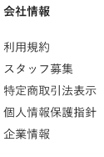
(25-1)
(25-5)
(25-6)
(25-2)
(25-3)
(25-4)

 | カスタマイズ説明
 | ・ | 現行踏襲のためカスタマイズ要件はなし

 | 処理概要（★はカスタマイズ項目）
 | ・ | 管理画面＞コンテンツ管理＞ブロック管理にて編集可能

 | 識別ID |  |  | ラベル |  |  | 書式・制限 |  | 必須 |  | 最大文字数 または最大値 |  | 初期値 |  |  | 画面部品の説明
 | 25-1 |  |  | 利用規約 |  |  | リンク |  | - |  | - |  | - |  |  | ・押下すると、利用規約画面へ遷移する
 | 25-2 |  |  | スタッフ募集 |  |  | リンク |  | - |  | - |  | - |  |  | ・押下すると、以下URLの採用ページに遷移する https://corp.hareruyamtg.com/recruit?_gl=1*1ux4xhx*_gcl_au*MTI0NDE3NTEzMy4xNzQ5NDMwNTEyLjgzNTU5NjgyNC4xNzUyMjAxODYwLjE3NTIyMDE4NjA.&_ga=2.260857677.1172469098.1753661096-601237003.1741567009
 | 25-3 |  |  | 特定商取引法表示 |  |  | リンク |  | - |  | - |  | - |  |  | ・押下すると、特商標画面へ遷移する
 | 25-4 |  |  | 個人情報保護指針 |  |  | リンク |  | - |  | - |  | - |  |  | ・押下すると、会員規約画面へ遷移する
 | 25-5 |  |  | 企業情報 |  |  | リンク |  | - |  | - |  | - |  |  | ・押下すると、以下URLの企業TOPページに遷移する https://corp.hareruyamtg.com/?_gl=1*jqhpnx*_gcl_au*MTI0NDE3NTEzMy4xNzQ5NDMwNTEyLjgzNTU5NjgyNC4xNzUyMjAxODYwLjE3NTIyMDE4NjA.&_ga=2.224703322.1172469098.1753661096-601237003.1741567009

 | お得な情報 レイアウト図

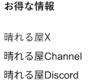
(26-1)
(26-2)
(26-3)
「イベント開催の手引き」請求フォーム

 | カスタマイズ説明
 | ・ | 現行踏襲のためカスタマイズ要件はなし

 | 処理概要（★はカスタマイズ項目）
 | ・ | 管理画面＞コンテンツ管理＞ブロック管理にて編集可能

 | 識別ID |  |  | ラベル |  |  | 書式・制限 |  | 必須 |  | 最大文字数 または最大値 |  | 初期値 |  |  | 画面部品の説明
 | 26-1 |  |  | 晴れる屋X |  |  | リンク |  | - |  | - |  | - |  |  | ・押下すると、以下URLの晴れる屋Xページをブラウザの新しいタブで開く https://x.com/hareruya_mtg
 | 26-2 |  |  | 晴れる屋Channel |  |  | リンク |  | - |  | - |  | - |  |  | ・押下すると、以下URLの晴れる屋YouTubeチャンネルページをブラウザの新しいタブで開く https://www.youtube.com/channel/UC1l7GtlvAmCOXRlxjImbWvw
 | 26-3 |  |  | 「イベント開催の手引き」請求フォーム |  |  | リンク |  | - |  | - |  | - |  |  | ・押下すると、以下URLのGoogle Formをブラウザの新しいタブで開く https://docs.google.com/forms/d/e/1FAIpQLSfadm2WyMncxBYUMmujbvD9mCKyJLolR5ITH-v8BKjhERTuhg/viewform

 | サジェスト対応カスタマイズ説明

 |  | ・ | エンハンスのユニサーチ対応を取り込む
 |  | ・ | 買取側もユニサーチでのサジェストを可能とする
 |  | ・ | 支店側もユニサーチでのサジェストを可能とする

 | 処理概要（★はカスタマイズ項目）

 |  | ・ | サジェストの処理概要
 |  |  | ・ | サジェストの詳細な仕様はユニサジェスト_API仕様書参照
 |  |  | ① | キーワード検索フォームにカーソルをあて、何も入力していない状態だと履歴サジェストが表示される
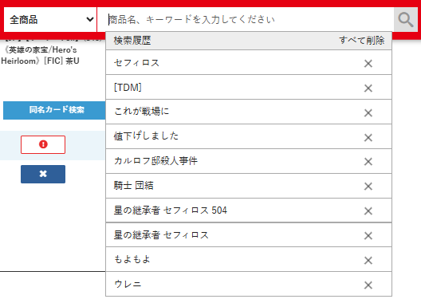

 |  |  |  |  |  |  |  |  |  |  |  |  |  |  | ←全て削除リンクをクリックすると履歴削除APIを呼び出す
 |  |  |  |  |  |  |  |  |  |  |  |  |  |  | ←履歴サジェストの場合は個別削除も可能

 |  |  | ② | ★リニューアル後はカードセットを表示できるため、カードセットが指定されている場合はサジェストAPIにカードセット名を指定する

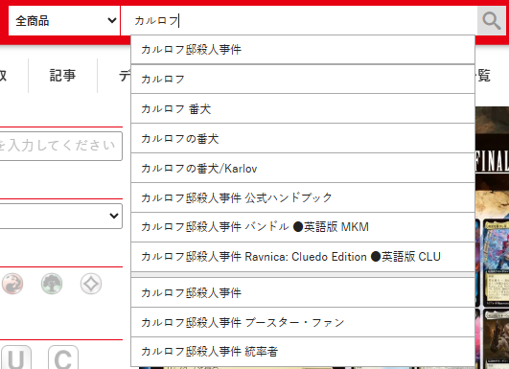
 |  |  | ③ | キーワードを入力するとキーワードに基づいた候補を表示する
 |  |  |  |  |  |  |  |  |  |  |  |  | キーワードサジェスト
 |  |  |  |  |  |  |  |  |  |  |  |  | 商品名サジェスト
 |  |  |  |  |  |  |  |  |  |  |  |  | 履歴サジェスト
 |  |  |  |  |  |  |  |  |  |  |  |  |  | サジェスト結果をマウスオーバーすると、選択したキーワードで引っかかる
 |  |  |  |  |  |  |  |  |  |  |  |  |  | 商品の一覧を表示する
 |  |  |  |  |  |  |  |  |  |  |  |  |  | サジェスト結果をクリックすると、キーワード検索を行う

 |  |  |  |  |  |  |  |  |  |  |  |  | 【現行】カテゴリサジェスト
 |  |  |  |  |  |  |  |  |  |  |  |  |  |  | →カードセットをカテゴリのように見せてサジェスト
 |  |  |  |  |  |  |  |  |  |  |  |  |  | カードセットサジェストの結果のみカードセットIDを指定した
 |  |  |  |  |  |  |  |  |  |  |  |  |  | 商品検索へのリンクとなる
 |  |  |  |  |  |  |  |  |  |  |  |  | ↓
 |  |  |  |  |  |  |  |  |  |  |  |  | 【リニューアル後】カテゴリをサジェストするよう変更する
 |  |  |  |  |  |  |  |  |  |  |  |  |  | 表示形式は
 |  |  |  |  |  |  |  |  |  |  |  |  |  | スタンダード > カルロフ邸殺人事件 > カルロフ邸殺人事件 統率者
 |  |  |  |  |  |  |  |  |  |  |  |  |  | の形式とする
 |  |  |  |  |  |  |  |  |  |  |  |  |  | 第一階層以外のカテゴリにヒットするようにする
 |  |  |  |  |  |  |  |  |  |  |  |  |  | 2階層目がヒットした場合は2階層目までの表示、
 |  |  |  |  |  |  |  |  |  |  |  |  |  | 3階層目がヒットした場合は3階層目まで表示する
 |  |  |  |  |  |  |  |  |  |  |  |  | 最大表示行数は13行、そのうちカードセットサジェストは最大3件となる

 |  |  | ④ | カードセットサジェスト以外の結果をマウスオーバーすると、検索API(サジェストではない）を呼び出し、
 |  |  |  | キーワードに基づく商品をさらに画像付きでサジェストする
 |  |  |  | （PCのみ）
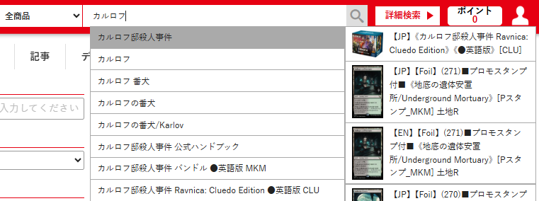

 |  | ★ | 買取側でサジェストを使用する場合
 |  |  | ・ | 買取側では以下のパラメータを必ず指定する（以下パラメータを指定することで買取で表示する商品に絞り込み可能）
 |  |  |  | ・ | 買取価格：1円以上
 |  |  |  | ・ | カード状態： NM
 |  |  |  | ・ | 高額商品コード：なし
 |  |  |  | ・ | 予約商品：予約商品でない

 |  | ★ | 支店側でサジェストを使用する場合
 |  |  | ・ | 支店側では以下のパラメータを必ず指定する（以下パラメータを指定することで支店で表示する商品に絞り込み可能）
 |  |  |  | ・ | 支店表示フラグ

スマホ版ナビゲーション
ドキュメント名 |  |  |  |  |  | フロント_グローバルナビ |  |  |  | セクション
プロジェクト名 |  |  |  |  |  | サイトリニューアル |  |  |  | 作成者 |  | 加島 |  | 作成日 | 2025-09-29 | 更新者 | 盛田 | 更新日 | 2025-10-30

機能No |  |  | F02-02 |  |  | 機能名 |  | スマホ版ナビゲーション |  |  |  |  |  | 概要 | 本店のスマホ版ナビゲーションを表示する

 | レイアウト図
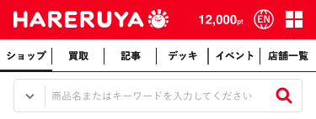
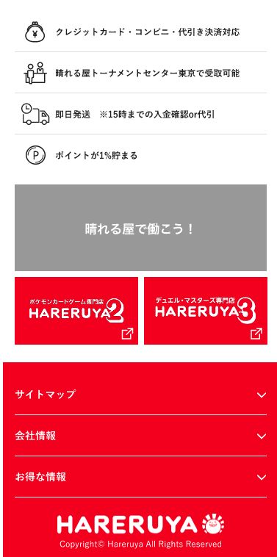
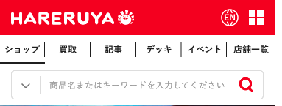
(1)
画面上部固定エリア
(2)
(3)
(4)
(5)
(6)
(7)
(8)
(9)
(10)
(11)
(12)
(13)
(14)
(15)
(16)
(17)
(18)
画面下部固定エリア
画面下部エリア
(19)
(20)
(21)
(22)
(23)
(24)
(25)
(26)
会員ログイン済みの場合
会員未ログインの場合
(11)カードセットを選択すると、
右のように黒色で表示する
会員ログイン済みの場合
会員未ログインの場合

 | カスタマイズ説明
 | ・ | カスタマイズ要件
 |  | カードセット選択メニュー
 |  |  | ・ | 商品検索テキストボックスの左へ、カードセットを選択できるメニューを表示する
 |  |  |  | カードセット選択メニューを押下すると、カードセットを単一選択可能にする

 |  | 詳細検索アイコンの表示
 |  |  | ・ | 詳細検索のアイコンを表示する
 |  |  |  | アイコンを押下すると、詳細検索画面をモーダル表示する

 |  | お気に入りアイコンの表示
 |  |  | ・ | お気に入りアイコンを表示する
 |  |  |  | お気に入り登録済み商品がある場合、商品数を表示する
 |  |  |  | 押下すると、F06-9 お気に入り商品一覧へ遷移可能にする
 |  |  |  | 会員が未ログインの場合、押下すると、ログイン/会員登録を促すモーダルを表示する

 |  | マイページアイコン
 |  |  | ・ | ユーザーへの通知がある場合、通知があることを明示する
 |  |  |  | ※ | 通知の表示条件は同ファイル内「F02-05 通知」シートを参照

 | ・ | カスタマイズ要件に記載の内容以外は現行踏襲とする

 | 処理概要（★はカスタマイズ項目）
 | ・ | 買取、デッキ、イベントの画面では、本レイアウト図と異なるナビゲーションを表示する
 |  | ※ | 本設計と異なるナビゲーションを使用する場合は、各機能の設計書に記載する

 | ・ | (4)メニュー
 |  | ・ | メニュー欄に記載

 | ・ | (16)詳細検索
 |  | ・ | 詳細検索欄に記載

 | ・ | (17)カテゴリ
 |  | ・ | カテゴリ欄に記載

 | ・ | (23)サイトマップ
 |  | ・ | サイトマップ欄に記載

 | ・ | (24)会社情報
 |  | ・ | 会社情報欄に記載

 | ・ | (25)お得な情報
 |  | ・ | お得な情報欄に記載

 | ・ | (1)~(13)の画面上部固定エリアは、画面全体でスクロールしても常に上部に固定して表示する

 | ・ | (14)~(18)の画面下部固定エリアは、画面全体でスクロールしても常に下部に固定して表示する

 | ・ | (19)~(26)の画面下部エリアは画面全体の最下部に表示する

 | ★ | (2)ポイントについて
 |  | ・ | 押下すると、マイページへ遷移する

 |  | ・ | 会員が保有するポイントを表示する

 |  | ★ | 会員未ログインの場合、非表示にする

 | ・ | (3)日英切替について
 |  | ・ | 押下すると、表示中のサイトから英語版/日本語版サイトに遷移する

 |  | ・ | 英語版サイトでは「EN」、日本語版サイトでは「JP」と表示する

 | ★ | (12)商品検索テキストボックスについて
 |  | ★ | ユニサーチの商品名サジェスト機能あり
 |  |  |  | ※PC版ナビゲーションシート参照

 | ・ | (13)検索を押下すると、(11)カードセットと(12)商品検索テキストボックスで入力した値で絞り込み検索された商品一覧画面へ遷移する

 | ★ | (16)詳細検索を押下すると、詳細検索モーダルを表示する
 |  | ※ | モーダルについては、別紙「0303_基本設計仕様書(フロント_商品)」のシート「詳細検索」を参照

 | ・ | (14)カートにて、カート内に商品がある場合、以下のようにカート内の商品数を表示する

 | ★ | (15)お気に入りについて
 |  | ★ | 押下すると、お気に入り商品一覧画面へ遷移する

 |  | ★ | 会員が未ログインの場合に押下すると、ログイン/会員登録を促すモーダルを表示する
 |  |  | ※ | モーダルについては、別紙「0303_基本設計仕様書(フロント_商品)」のシート「お気に入り」を参照

 |  | ★ | お気に入り登録済み商品がある場合、以下のように商品数を表示する

 | ★ | 会員が未ログインの場合、(15)お気に入りを押下すると、ログイン/会員登録を促すモーダルを表示する
 |  | ※ | 別紙「0303_基本設計仕様書(フロント_商品)」のシート「お気に入り」を参照

 | ★ | (18)ログイン/マイページについて
 |  | ・ | 会員未ログインの場合、以下1~2の仕様とする |  |  |  |  |  | (例)
 |  |  | 1 | 「ログイン」と表示する
 |  |  | 2 | 押下するとログイン画面に遷移する

 |  | ・ | 会員ログイン済みの場合、以下1~2の仕様とする |  |  |  |  |  | (例)
 |  |  | 1 | 「マイページ」と表示する
 |  |  | 2 | 押下すると、マイページ画面に遷移する

 |  | ★ | 会員ログイン済みかつ通知がある場合、以下のようにインジケーターを表示する

 |  |  | ※ | 通知はフェーズ2以降で設計予定とする
 |  |  | ※ | 機能については、シート「通知」を参照

 | 識別ID |  |  | ラベル |  |  | 書式・制限 |  | 必須 |  | 最大文字数 または最大値 |  | 初期値 |  | 画面部品の説明
 | 1 |  |  | HARERUYA |  |  | リンク |  | - |  | - |  | - |  | ・押下すると、ECTOP画面へ遷移する
 | 2 |  |  | ポイント |  |  | リンク |  | - |  | - |  | - |  | ・押下すると、マイページへ遷移する ・会員が保有するポイントを表示する ・会員未ログインの場合、非表示にする
 | 3 |  |  | 日英切替 |  |  | リンク |  | - |  | - |  | - |  | ・押下すると、表示中のサイトから英語版/日本語版サイトに遷移する ・英語版サイトでは「EN」、日本語版サイトでは「JP」と表示する
 | 4 |  |  | メニュー |  |  | - |  | - |  | - |  | - |  | ・メニュー欄に記載
 | 5 |  |  | ショップ |  |  | リンク |  | - |  | - |  | - |  | ・押下すると、ECTOP画面へ遷移する
 | 6 |  |  | 買取 |  |  | リンク |  | - |  | - |  | - |  | ・押下すると、買取TOP画面へ遷移する
 | 7 |  |  | 記事 |  |  | リンク |  | - |  | - |  | - |  | ・押下すると、記事一覧画面へ遷移する
 | 8 |  |  | デッキ |  |  | - |  | - |  | - |  | - |  | ・デッキ欄に記載
 | 9 |  |  | イベント |  |  | リンク |  | - |  | - |  | - |  | ・押下すると、イベントTOP画面へ遷移する
 | 10 |  |  | 店舗一覧 |  |  | リンク |  | - |  | - |  | - |  | ・押下すると、店舗一覧画面へ遷移する
 | 11 |  |  | カードセット |  |  | 単一選択 |  | - |  | - |  | - |  | ※カスタマイズ対応、新規追加 ・管理画面＞カード管理＞カードセット管理で登録されているカードセットを選択肢とする
 | 12 |  |  | 商品検索テキストボックス |  |  | 半角・全角 |  | - |  | - |  | - |  | ・プレースホルダ: 商品名またはキーワードを入力してください ・ユニサーチの商品名サジェスト機能あり ※ユニサーチについては、別紙「0303_基本設計仕様書(フロント_商品)」のシート「商品一覧」を参照
 | 13 |  |  | 検索 |  |  | ボタン |  | - |  | - |  | - |  | ・押下すると、(11)カードセットと(12)商品検索テキストボックスで入力した値で絞り込み検索された商品一覧画面へ遷移する
 | 14 |  |  | カート |  |  | リンク |  | - |  | - |  | - |  | ・カート内に商品がある場合、カート内の商品数を表示する ・押下すると、カート画面へ遷移する
 | 15 |  |  | お気に入り |  |  | リンク |  | - |  | - |  | - |  | ※カスタマイズ対応、新規追加 ・押下すると、お気に入り商品一覧画面へ遷移する ・会員未ログインの場合に押下すると、ログイン/会員登録を促すモーダルを表示する ※モーダルについては、別紙「0303_基本設計仕様書(フロント_商品)」のシート「お気に入り機能」を参照 ・お気に入り登録済み商品がある場合、商品数を表示する
 | 16 |  |  | 詳細検索 |  |  | 詳細検索モーダル表示ボタン |  | - |  | - |  | - |  | ・押下すると、詳細検索モーダルを表示する ※モーダルについては、別紙「0303_基本設計仕様書(フロント_商品)」のシート「詳細検索」を参照
 | 17 |  |  | カテゴリ |  |  | - |  | - |  | - |  | - |  | ※カスタマイズ対応、カテゴリ欄に記載
 | 18 |  |  | ログイン/マイページ |  |  | リンク |  | - |  | - |  | - |  | ※カスタマイズ対応、会員に通知がある場合、インジケーターを表示する ・会員未ログインの場合、以下1~2の仕様とする 1 「ログイン」と表示する 2 押下するとログイン画面に遷移する ・会員ログイン済みの場合、以下1~2の仕様とする 1 「マイページ」と表示する 2 押下すると、マイページ画面に遷移する ・会員ログイン済みかつ通知がある場合、インジケーターを表示する ※通知はフェーズ2以降で設計予定とする ※機能については、シート「通知」を参照
 | 19 |  |  | 静的コンテンツ |  |  | ラベル |  | - |  | - |  | - |  | -
 | 20 |  |  | 晴れる屋で働こう! |  |  | 画像 |  | - |  | - |  | - |  | ・押下すると、以下URLの採用ページをブラウザの新しいタブで開く https://corp.hareruyamtg.com/recruit?_gl=1*1ux4xhx*_gcl_au*MTI0NDE3NTEzMy4xNzQ5NDMwNTEyLjgzNTU5NjgyNC4xNzUyMjAxODYwLjE3NTIyMDE4NjA.&_ga=2.260857677.1172469098.1753661096-601237003.1741567009
 | 21 |  |  | HARERUYA2バナー |  |  | 画像 |  | - |  | - |  | - |  | ・押下すると、以下URLのHARERUYA2トップページをブラウザの新しいタブで開く https://www.hareruya2.com/
 | 22 |  |  | HARERUYA3バナー |  |  | 画像 |  | - |  | - |  | - |  | ・押下すると、以下URLのHARERUYA3トップページをブラウザの新しいタブで開く https://www.hareruya3.com/
 | 23 |  |  | サイトマップ |  |  | - |  | - |  | - |  | - |  | ・サイトマップ欄に記載
 | 24 |  |  | 会社情報 |  |  | - |  | - |  | - |  | - |  | ・会社情報欄に記載
 | 25 |  |  | お得な情報 |  |  | - |  | - |  | - |  | - |  | ※カスタマイズ対応、新規追加 ・お得な情報欄に記載
 | 26 |  |  | HARERUYA |  |  | リンク |  | - |  | - |  | - |  | ・押下すると、ECTOP画面へ遷移する

 | メニュー一覧 レイアウト図

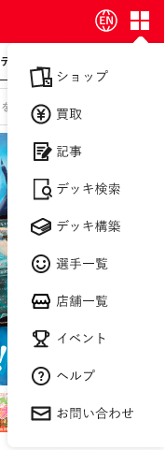
(4-1)
(4-11)
(4-2)
(4-3)
(4-4)
(4-5)
(4-6)
(4-7)
(4-9)
(4-8)
(4-10)

 | カスタマイズ説明
 | ・ | 現行踏襲のため、カスタマイズ要件はなし

 | 処理概要（★はカスタマイズ項目）
 | ・ | (4-1)メニュー表示アイコンを押下すると(4-2)~(4-11)を表示し、再度押下すると非表示にする

 | 識別ID |  |  | ラベル |  |  | 書式・制限 |  | 必須 |  | 最大文字数 または最大値 |  | 初期値 |  | 画面部品の説明
 | 4-1 |  |  | メニュー表示ボタン |  |  | メニュー表示ボタン |  | - |  | - |  | - |  | ・押下すると、(4-2)~(4-11)を表示する
 | 4-2 |  |  | ショップ |  |  | リンク |  | - |  | - |  | - |  | ・押下すると、ECTOP画面へ遷移する
 | 4-3 |  |  | 買取 |  |  | リンク |  | - |  | - |  | - |  | ・押下すると、買取TOP画面へ遷移する
 | 4-4 |  |  | 記事 |  |  | リンク |  | - |  | - |  | - |  | ・押下すると、記事一覧画面へ遷移する
 | 4-5 |  |  | デッキ検索 |  |  | リンク |  | - |  | - |  | - |  | ・押下すると、デッキ検索画面へ遷移する
 | 4-6 |  |  | デッキ構築 |  |  | リンク |  | - |  | - |  | - |  | ・押下すると、デッキTOP画面へ遷移する
 | 4-7 |  |  | 選手一覧 |  |  | リンク |  | - |  | - |  | - |  | ・押下すると、選手一覧画面へ遷移する
 | 4-8 |  |  | 店舗一覧 |  |  | リンク |  | - |  | - |  | - |  | ・押下すると、店舗一覧画面へ遷移する
 | 4-9 |  |  | イベント |  |  | リンク |  | - |  | - |  | - |  | ・押下すると、イベントTOP画面へ遷移する
 | 4-10 |  |  | ヘルプ |  |  | リンク |  | - |  | - |  | - |  | ・押下すると、ヘルプ画面へ遷移する
 | 4-11 |  |  | お問い合わせ |  |  | リンク |  | - |  | - |  | - |  | ・押下すると、お問い合わせ画面へ遷移する

 | デッキ レイアウト図
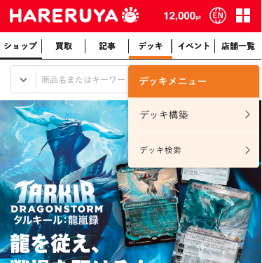
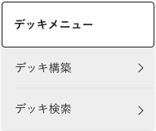
(8-1)
(8-2)
(8-3)

 | カスタマイズ説明
 | ・ | 現行踏襲のため、カスタマイズ要件はなし

 | 処理概要（★はカスタマイズ項目）
 | ・ | (8-1)デッキメニュー表示ボタンを押下すると、(8-2)~(8-3)のデッキメニューを表示し、再度押下すると非表示にする

 | 識別ID |  |  | ラベル |  |  | 書式・制限 |  | 必須 |  | 最大文字数 または最大値 |  | 初期値 |  | 画面部品の説明
 | 8-1 |  |  | デッキメニュー表示ボタン |  |  | デッキメニュー表示ボタン |  | - |  | - |  | - |  | ・押下すると、(8-2)~(8-3)のデッキメニューを表示する
 | 8-2 |  |  | デッキ構築 |  |  | リンク |  | - |  | - |  | - |  | ・押下すると、デッキTOP画面へ遷移する
 | 8-3 |  |  | デッキ検索 |  |  | リンク |  | - |  | - |  | - |  | ・押下すると、デッキ検索画面へ遷移する

 | カテゴリ レイアウト図

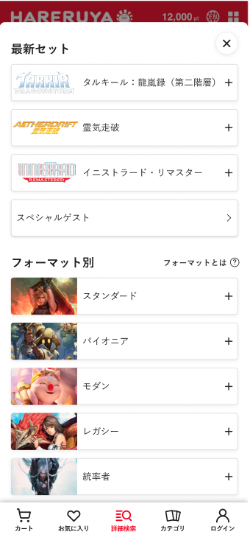
(17-2)
(17-1)
(17-3)

 | カスタマイズ説明
 | ・ | カスタマイズ要件
 |  | カテゴリアイコンの表示
 |  |  | ・ | カテゴリアイコンは、タップでカテゴリ第一階層よりカテゴリツリーをモーダル表示する

 | ・ | カスタマイズ要件に記載の内容以外は現行踏襲とする

 | 処理概要（★はカスタマイズ項目）
 | ・ | (17-3)カテゴリ一覧で表示するカテゴリと画面部品については、別紙「0303_基本設計仕様書(フロント_商品)」のシート「カテゴリ一覧」を参照
 | ★ | モーダルが開いている際、モーダルを閉じるボタンまたはカテゴリアイコンまたはモーダル枠外を押下することでモーダルを閉じる

 | 識別ID |  |  | ラベル |  |  | 書式・制限 |  | 必須 |  | 最大文字数 または最大値 |  | 初期値 |  | 画面部品の説明
 | 17-1 |  |  | カテゴリ |  |  | ラベル |  | - |  | - |  | - |  | ・押下すると、(17-2)~(17-3)のモーダルを表示する ・モーダルが開いている際に押下するとモーダルを閉じる
 | 17-2 |  |  | 閉じる |  |  | モーダルを閉じるボタン |  | - |  | - |  | - |  | ・押下すると、モーダルを閉じる
 | 17-3 |  |  | カテゴリ一覧 |  |  | - |  | - |  | - |  | - |  | ・表示するカテゴリと画面部品については、別紙「0303_基本設計仕様書(フロント_商品)」のシート「カテゴリ一覧」を参照

 | サイトマップ レイアウト図
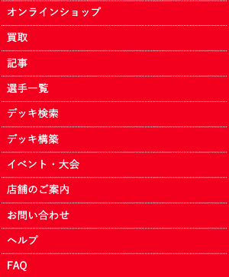
(23-1)
(23-5)
(23-6)
(23-7)
(23-8)
(23-9)
(23-10)
(23-11)
(23-2)
(23-3)
(23-4)
(23-12)

 | カスタマイズ説明
 | ・ | 現行踏襲のためカスタマイズ要件はなし

 | 処理概要（★はカスタマイズ項目）
 | ・ | 記載する処理概要はなし

 | 識別ID |  |  | ラベル |  |  | 書式・制限 |  | 必須 |  | 最大文字数 または最大値 |  | 初期値 |  | 画面部品の説明
 | 23-1 |  |  | サイトマップ開閉 |  |  | 開閉ボタン |  | - |  | - |  | - |  | ・押下すると、(23-2)~(23-12)を表示/非表示にする
 | 23-2 |  |  | オンラインショップ |  |  | リンク |  | - |  | - |  | - |  | ・押下すると、ECTOP画面へ遷移する
 | 23-3 |  |  | 買取 |  |  | リンク |  | - |  | - |  | - |  | ・押下すると、買取TOP画面へ遷移する
 | 23-4 |  |  | 記事 |  |  | リンク |  | - |  | - |  | - |  | ・押下すると、記事一覧画面へ遷移する
 | 23-5 |  |  | 選手一覧 |  |  | リンク |  | - |  | - |  | - |  | ・押下すると、選手一覧画面へ遷移する
 | 23-6 |  |  | デッキ検索 |  |  | リンク |  | - |  | - |  | - |  | ・押下すると、デッキ検索画面へ遷移する
 | 23-7 |  |  | デッキ構築 |  |  | リンク |  | - |  | - |  | - |  | ・押下すると、デッキTOP画面へ遷移する
 | 23-8 |  |  | イベント・大会 |  |  | リンク |  | - |  | - |  | - |  | ・押下すると、イベントTOP画面へ遷移する
 | 23-9 |  |  | 店舗のご案内 |  |  | リンク |  | - |  | - |  | - |  | ・押下すると、店舗一覧画面へ遷移する
 | 23-10 |  |  | お問い合わせ |  |  | リンク |  | - |  | - |  | - |  | ・押下すると、お問い合わせ画面へ遷移する
 | 23-11 |  |  | ヘルプ |  |  | リンク |  | - |  | - |  | - |  | ・押下すると、ヘルプ画面へ遷移する
 | 23-12 |  |  | FAQ |  |  | リンク |  | - |  | - |  | - |  | ・押下すると、FAQ画面へ遷移する

 | 会社情報 レイアウト図
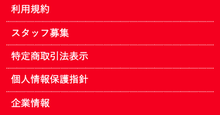
(24-1)
(24-5)
(24-6)
(24-2)
(24-3)
(24-4)

 | カスタマイズ説明
 | ・ | 現行踏襲のためカスタマイズ要件はなし

 | 処理概要（★はカスタマイズ項目）
 | ・ | 記載する処理概要はなし

 | 識別ID |  |  | ラベル |  |  | 書式・制限 |  | 必須 |  | 最大文字数 または最大値 |  | 初期値 |  | 画面部品の説明
 | 24-1 |  |  | 会社情報開閉 |  |  | 開閉ボタン |  | - |  | - |  | - |  | ・押下すると、(24-2)~(24-6)を表示/非表示にする
 | 24-2 |  |  | 利用規約 |  |  | リンク |  | - |  | - |  | - |  | ・押下すると、利用規約画面へ遷移する
 | 24-3 |  |  | スタッフ募集 |  |  | リンク |  | - |  | - |  | - |  | ・押下すると、以下URLの採用ページに遷移する https://corp.hareruyamtg.com/recruit?_gl=1*1ux4xhx*_gcl_au*MTI0NDE3NTEzMy4xNzQ5NDMwNTEyLjgzNTU5NjgyNC4xNzUyMjAxODYwLjE3NTIyMDE4NjA.&_ga=2.260857677.1172469098.1753661096-601237003.1741567009
 | 24-4 |  |  | 特定商取引法表示 |  |  | リンク |  | - |  | - |  | - |  | ・押下すると、特商標画面へ遷移する
 | 24-5 |  |  | 個人情報保護指針 |  |  | リンク |  | - |  | - |  | - |  | ・押下すると、会員規約画面へ遷移する
 | 24-6 |  |  | 企業情報 |  |  | リンク |  | - |  | - |  | - |  | ・押下すると、以下URLの企業TOPページに遷移する https://corp.hareruyamtg.com/?_gl=1*jqhpnx*_gcl_au*MTI0NDE3NTEzMy4xNzQ5NDMwNTEyLjgzNTU5NjgyNC4xNzUyMjAxODYwLjE3NTIyMDE4NjA.&_ga=2.224703322.1172469098.1753661096-601237003.1741567009

 | お得な情報 レイアウト図

(25-1)
(25-2)
(25-3)
(25-4)

 | カスタマイズ説明
 | ・ | 現行踏襲のためカスタマイズ要件はなし

 | 処理概要（★はカスタマイズ項目）
 | ・ | 記載する処理概要はなし

 | 識別ID |  |  | ラベル |  |  | 書式・制限 |  | 必須 |  | 最大文字数 または最大値 |  | 初期値 |  | 画面部品の説明
 | 25-1 |  |  | お得な情報開閉 |  |  | 開閉ボタン |  | - |  | - |  | - |  | ・押下すると、(25-2)~(25-4)を表示/非表示にする
 | 25-2 |  |  | 晴れる屋X |  |  | リンク |  | - |  | - |  | - |  | ・押下すると、以下URLの晴れる屋Xページをブラウザの新しいタブで開く https://x.com/hareruya_mtg
 | 25-3 |  |  | 晴れる屋Channel |  |  | リンク |  | - |  | - |  | - |  | ・押下すると、以下URLの晴れる屋YouTubeチャンネルページをブラウザの新しいタブで開く https://www.youtube.com/channel/UC1l7GtlvAmCOXRlxjImbWvw
 | 25-4 |  |  | 「イベント開催の手引き」請求フォーム |  |  | リンク |  | - |  | - |  | - |  | ・押下すると、以下URLのGoogle Formをブラウザの新しいタブで開く https://docs.google.com/forms/d/e/1FAIpQLSfadm2WyMncxBYUMmujbvD9mCKyJLolR5ITH-v8BKjhERTuhg/viewform

支店PC版ナビゲーション
ドキュメント名 |  |  |  |  |  | フロント_グローバルナビ |  |  |  | セクション
プロジェクト名 |  |  |  |  |  | サイトリニューアル |  |  |  | 作成者 |  | 加島 |  | 作成日 | 2025-09-29 | 更新者 | 加島 | 更新日 | 2025-09-30

機能No |  |  | F02-03 |  |  | 機能名 |  | 支店PC版ナビゲーション |  |  |  |  |  | 概要 | 支店のPC版ナビゲーションを表示する

 | レイアウト図

(1)
画面上部固定エリア
画面下部エリア
(2)
(3)
(4)
(5)
(6)
(7)
(8)
(9)
(11)
(12)
(13)
(14)
(10)
会員ログイン済みの場合
会員未ログインの場合
ログイン

 | カスタマイズ説明
 | ・ | カスタマイズ要件
 |  | ご当地晴れる屋君の表示
 |  |  | ・ | 支店ごとにご当地晴れる屋君の画像を表示可能にする

 |  | カードセット選択メニュー
 |  |  | ・ | 商品検索テキストボックスの左へ、カードセットを選択できるメニューを表示する
 |  |  |  | カードセット選択メニューを押下すると、カードセットを単一選択可能にする

 |  | カートアイコン内の商品表示
 |  |  | ・ | カートイン済み商品がある場合、マウスオーバーで商品概要を表示する
 |  |  |  | ※商品概要の詳細は基本設計で確定とする

 |  | カテゴリの表示
 |  |  | ・ | カテゴリメニューとカテゴリ第一階層(主要カテゴリ)を表示する
 |  |  |  | ※主要カテゴリについては基本設計にて確定とする
 |  |  |  | カテゴリメニューは、マウスオーバーでカテゴリ第一階層よりカテゴリツリーを表示する

 |  | マイページアイコン
 |  |  | ・ | ユーザーへの通知がある場合、通知があることを明示する
 |  |  |  | ※ | 通知の表示条件は同ファイル内「F02-05 通知」シートを参照

 | ・ | カスタマイズ要件に記載の内容以外は現行踏襲とする

 | 処理概要（★はカスタマイズ項目）
 | ・ | (9)カート
 |  | ・ | カート欄に記載

 | ・ | (10)カテゴリ
 |  | ・ | カテゴリ欄に記載

 | ・ | (12)店舗情報
 |  | ・ | 店舗情報欄に記載

 | ・ | (13)サイトマップ
 |  | ・ | サイトマップ欄に記載

 | ・ | (14)お得な情報
 |  | ・ | お得な情報欄に記載

 | ・ | (1)~(10)の画面上部固定エリアは、画面全体でスクロールしても常に上部に固定して表示する

 | ・ | (11)~(14)の画面下部エリアは画面全体の最下部に表示する

 | ★ | (2)ご当地晴れる屋くんについて
 |  | ★ | 管理画面＞モール設定＞店舗登録で各支店に登録している「ご当地晴れる屋くん画像」を表示する

 | ★ | (4)商品検索テキストボックスについて
 |  | ★ | ユニサーチの商品名サジェスト機能あり
 |  |  |  | ※PC版ナビゲーションシート参照

 | ・ | (5)検索を押下すると、(3)カードセットと(4)商品検索テキストボックスで入力した値で絞り込み検索された商品一覧画面へ遷移する

 | ★ | (6)詳細検索を押下すると、詳細検索モーダルを表示する
 |  | ※ | モーダルについては、別紙「0303_基本設計仕様書(フロント_商品)」のシート「詳細検索」を参照

 | ★ | (7)ポイントについて
 |  | ・ | 押下すると、マイページへ遷移する

 |  | ・ | 会員が保有するポイントを表示する

 |  | ★ | 会員未ログインの場合、非表示にする

 | ★ | (8)ログイン/マイページについて
 |  | ・ | 会員未ログインの場合、以下1~2の仕様とする |  |  |  |  |  | (例)
 |  |  | 1 | 「ログイン」と表示する
 |  |  | 2 | 押下するとログイン画面に遷移する

 |  | ・ | 会員ログイン済みの場合、以下1~2の仕様とする |  |  |  |  |  | (例)
 |  |  | 1 | 「マイページ」と表示する
 |  |  | 2 | 押下すると、マイページ画面に遷移する

 |  | ★ | 会員ログイン済みかつ通知がある場合、以下のようにインジケーターを表示する

 |  |  | ※ | 通知はフェーズ2以降で設計予定とする
 |  |  | ※ | 機能については、シート「通知」を参照

 | 識別ID |  |  | ラベル |  |  | 書式・制限 |  | 必須 |  | 最大文字数 または最大値 |  | 初期値 |  | 画面部品の説明
 | 1 |  |  | HARERUYA |  |  | リンク |  | - |  | - |  | - |  | ・押下すると、支店ECTOP画面へ遷移する ・各支店サイトごとに応じた支店名を表示する
 | 2 |  |  | ご当地晴れる屋くん |  |  | 画像 |  | - |  | - |  | - |  | ※カスタマイズ対応、支店ごとにご当地晴れる屋君の画像を表示可能にする ・管理画面＞モール設定＞店舗登録で各支店に登録している「ご当地晴れる屋くん画像」を表示する
 | 3 |  |  | カードセット |  |  | 単一選択 |  | - |  | - |  | - |  | ※カスタマイズ対応、新規追加 ・管理画面＞カード管理＞カードセット管理で登録されているカードセットを選択肢とする
 | 4 |  |  | 商品検索テキストボックス |  |  | 半角・全角 |  | - |  | - |  | - |  | ・プレースホルダ: 商品名またはキーワードを入力してください ・ユニサーチの商品名サジェスト機能あり ※ユニサーチについては、別紙「0303_基本設計仕様書(フロント_商品)」のシート「商品一覧」を参照
 | 5 |  |  | 検索 |  |  | ボタン |  | - |  | - |  | - |  | ・押下すると、(3)カードセットと(4)商品検索テキストボックスで入力した値で絞り込み検索された商品一覧画面へ遷移する
 | 6 |  |  | 詳細検索 |  |  | 詳細検索モーダル表示ボタン |  | - |  | - |  | - |  | ・押下すると、詳細検索モーダルを表示する ※モーダルについては、別紙「0303_基本設計仕様書(フロント_商品)」のシート「詳細検索」を参照
 | 7 |  |  | ポイント |  |  | リンク |  | - |  | - |  | - |  | ・押下すると、マイページへ遷移する ・会員が保有するポイントを表示する ・会員未ログインの場合、非表示にする
 | 8 |  |  | ログイン/マイページ |  |  | リンク |  | - |  | - |  | - |  | ※カスタマイズ対応、会員に通知がある場合、インジケーターを表示する ・会員未ログインの場合、以下1~2の仕様とする 1 「ログイン」と表示する 2 押下するとログイン画面に遷移する ・会員ログイン済みの場合、以下1~2の仕様とする 1 「マイページ」と表示する 2 押下すると、マイページ画面に遷移する ・会員ログイン済みかつ通知がある場合、インジケーターを表示する ※通知はフェーズ2以降で設計予定とする ※機能については、シート「通知」を参照
 | 9 |  |  | カート |  |  | - |  | - |  | - |  | - |  | ※カスタマイズ対応、カート欄に記載
 | 10 |  |  | カテゴリ |  |  | - |  | - |  | - |  | - |  | ※カスタマイズ対応、カテゴリ欄に記載
 | 11 |  |  | HARERUYA |  |  | リンク |  | - |  | - |  | - |  | ・押下すると、支店ECTOP画面へ遷移する ・各支店サイトごとに応じた支店名を表示する
 | 12 |  |  | 店舗情報 |  |  | - |  | - |  | - |  | - |  | ・店舗情報欄に記載
 | 13 |  |  | サイトマップ |  |  | - |  | - |  | - |  | - |  | ・サイトマップ欄に記載
 | 14 |  |  | お得な情報 |  |  | - |  | - |  | - |  | - |  | ※カスタマイズ対応、新規追加 ・お得な情報欄に記載

 | カート レイアウト図
(9-1)
(9-2)
(9-3)
(9-4)
(9-5)
(9-6)
(9-7)
(9-8)
(9-9)
(9-10)
(9-11)
(9-12)
(9-13)
(9-14)
カート内商品出力繰り返し（記載省略）

 | カスタマイズ説明
 | ・ | カスタマイズ要件
 |  | カートアイコン内の商品表示
 |  |  | ・ | カートイン済み商品がある場合、マウスオーバーで商品概要を表示する
 |  |  |  | ※商品概要の詳細は基本設計で確定とする

 | ・ | カスタマイズ要件に記載の内容以外は現行踏襲とする

 | 処理概要（★はカスタマイズ項目）
 | ★ | (9-1)カートをマウスオーバーすると、(9-2)~(9-14)を表示し、マウスオーバーが外れると非表示にする

 | ★ | カートに商品を追加した日時の昇順でカート内商品を一覧表示する

 | ・ | カート内に商品がある場合、(9-1)カートで以下のようにカート内の商品数を表示する

 | 識別ID |  |  | ラベル |  |  | 書式・制限 |  | 必須 |  | 最大文字数 または最大値 |  | 初期値 |  | 画面部品の説明
 | 9-1 |  |  | カート |  |  | リンク |  | - |  | - |  | - |  | ※カスタマイズ対応、マウスオーバーで商品概要を表示する ・カート内に商品がある場合、カート内の商品数を表示する ・マウスオーバーすると、カート内の商品を一覧表示する ・押下すると、カート画面へ遷移する
 | 9-2 |  |  | 合計 |  |  | ラベル |  | - |  | - |  | - |  | ・カート内の合計商品数を表示する
 | 9-3 |  |  | 送料無料までの金額 |  |  | ラベル |  | - |  | - |  | - |  | ・店舗の「送料無料条件(金額)」までの残り金額を表示する ・カート内の合計金額が店舗の「送料無料条件(金額)」以上の場合、非表示にする ※送料無料条件(金額)については、別紙「0209_基本設計仕様書(基本情報設定)」のシート「店舗登録」を参照
 | 9-4 |  |  | 商品画像 |  |  | 画像 |  | - |  | - |  | - |  | -
 | 9-5 |  |  | カード言語 |  |  | ラベル |  | - |  | - |  | - |  | ・カード商品のみに表示する ・商品に登録されている言語コードを表示する
 | 9-6 |  |  | 商品名 |  |  | ラベル |  | - |  | - |  | - |  | ・商品がカードかつFoilが「あり」の場合、以下のように表示する 【Foil】商品名 (例)【Foil】(003)《アラシンの日輪盾/Arashin Sunshield》[TDM] 白C
 | 9-7 |  |  | 状態 |  |  | ラベル |  | - |  | - |  | - |  | ・カード商品のみに表示する
 | 9-8 |  |  | 価格 |  |  | ラベル |  | - |  | - |  | - |  | -
 | 9-9 |  |  | 削除 |  |  | 商品削除ボタン |  | - |  | - |  | - |  | ・押下すると、押下した商品をカート内から削除する
 | 9-10 |  |  | マイナス |  |  | 商品数減ボタン |  | - |  | - |  | - |  | ・押下すると、(9-11)商品数を1つ減らす ・(9-11)商品数が1の場合、押下できないようにする ・在庫がない商品の場合、表示しない
 | 9-11 |  |  | 商品数 |  |  | ラベル |  | - |  | - |  | - |  | ・在庫がない商品の場合、表示しない
 | 9-12 |  |  | プラス |  |  | 商品数増ボタン |  | - |  | - |  | - |  | ・押下すると、(9-11)商品数を1つ増やす ・(9-11)商品数が残り在庫数の場合、押下できないようにする ・在庫がない商品の場合、表示しない
 | 9-13 |  |  | 小計 |  |  | ラベル |  | - |  | - |  | - |  | ・(9-8)価格 × (9-11)商品数の値を表示する
 | 9-14 |  |  | カートページへ |  |  | リンク |  | - |  | - |  | - |  | ・押下すると、カート画面へ遷移する

 | カテゴリ レイアウト図

(10-1)
(10-2)
(10-3)
(10-1)をマウスオーバーで表示
親カテゴリをマウスオーバーで子カテゴリを展開する
(10-4)

 | カスタマイズ説明
 | ・ | カスタマイズ要件
 |  | カテゴリの表示
 |  |  | ・ | カテゴリメニューとカテゴリ第一階層(主要カテゴリ)を表示する
 |  |  |  | ※主要カテゴリについては基本設計にて確定とする
 |  |  |  | カテゴリメニューは、マウスオーバーでカテゴリ第一階層よりカテゴリツリーを表示する

 | ・ | カスタマイズ要件に記載の内容以外は現行踏襲とする

 | 処理概要（★はカスタマイズ項目）
 | ★ | (10-1)カテゴリをマウスオーバーして表示するカテゴリと画面部品については、別紙「0303_基本設計仕様書(フロント_商品)」の
 |  | シート「カテゴリ一覧」を参照

 | ★ | (10-2)~(10-3)をマウスオーバーして表示するカテゴリツリーのレイアウトは、(10-1)カテゴリをマウスオーバーした場合の表示と同様とする

 | ★ | (10-3)フォーマットで表示する項目は以下の1~6とする
 |  | 1 | スタンダード
 |  | 2 | パイオニア
 |  | 3 | モダン
 |  | 4 | レガシー
 |  | 5 | 統率者
 |  | 6 | その他

 | 識別ID |  |  | ラベル |  |  | 書式・制限 |  | 必須 |  | 最大文字数 または最大値 |  | 初期値 |  | 画面部品の説明
 | 10-1 |  |  | カテゴリ |  |  | ラベル |  | - |  | - |  | - |  | ※カスタマイズ対応、マウスオーバーでカテゴリ第一階層よりカテゴリツリーを表示する ・マウスオーバーすると、レイアウト図のようにカテゴリ第一階層をツリー表示する ※表示するカテゴリと画面部品については、別紙「0303_基本設計仕様書(フロント_商品)」のシート「カテゴリ一覧」を参照
 | 10-2 |  |  | 最新セット |  |  | ラベル |  | - |  | - |  | - |  | ※カスタマイズ対応、マウスオーバーで最新セットカテゴリよりカテゴリツリーを表示する ・マウスオーバーすると、最新セットカテゴリをツリー表示する ※表示するカテゴリツリーのレイアウトは、(10-1)カテゴリのレイアウト図と同様
 | 10-3 |  |  | フォーマット |  |  | ラベル |  | - |  | - |  | - |  | ※カスタマイズ対応、マウスオーバーでフォーマットごとのカテゴリよりカテゴリツリーを表示する ・以下1~6のフォーマットをメニュー表示する 1 スタンダード 2 パイオニア 3 モダン 4 レガシー 5 統率者 6 その他 ・マウスオーバーすると、フォーマットごとのカテゴリをツリーを表示する ※表示するカテゴリツリーのレイアウトは、(10-1)カテゴリをマウスオーバーした場合の表示と同様とする
 | 10-4 |  |  | その他 |  |  | ラベル |  | - |  | - |  | - |  | ※カスタマイズ対応、最新セット～統率者を含まないカテゴリよりカテゴリツリーを表示する ・マウスオーバーすると、以下1~6のカテゴリをツリーを表示する 1 その他カード 2 Secret Lairシリーズ一覧 3 その他商品 4 セット詰め合わせ 5 サプライ・グッズ 6 BOX/パック/未開封製品 ※表示するカテゴリツリーのレイアウトは、(10-1)カテゴリをマウスオーバーした場合の表示と同様とする

 | 店舗情報 レイアウト図

(12-4)
(12-5)
(12-1)
(12-2)
(12-3)

 | カスタマイズ説明
 | ・ | カスタマイズ要件
 |  | 店舗情報の表示
 |  |  | ・ | 管理画面＞モール設定＞店舗登録より設定された以下の店舗情報を表示する
 |  |  |  | ・ | 郵便番号
 |  |  |  | ・ | 住所
 |  |  |  | ・ | GOOGLE MAPのURL
 |  |  |  | ・ | 電話番号
 |  |  |  | ・ | 営業時間

 | ・ | カスタマイズ要件に記載の内容以外は現行踏襲とする

 | 処理概要（★はカスタマイズ項目）
 | ★ | 新規機能として追加する

 | ★ | (12-1)~(12-5)は、管理画面＞モール設定＞店舗登録より設定された店舗情報を表示する

 | ★ | (12-1)~(12-5)の店舗情報は、アクセスしている店舗に応じたものを表示する

 | ★ | (12-3)GOOGLE MAPを押下すると、ブラウザの新しいタブで、店舗ごとに設定されているGOOGLE MAPのURLを開く

 | 識別ID |  |  | ラベル |  |  | 書式・制限 |  | 必須 |  | 最大文字数 または最大値 |  | 初期値 |  | 画面部品の説明
 | 12-1 |  |  | 郵便番号 |  |  | ラベル |  | - |  | - |  | - |  | ・アクセスしている支店サイトに応じて、管理画面＞モール設定＞店舗登録より登録されている郵便番号を表示する
 | 12-2 |  |  | 住所 |  |  | ラベル |  | - |  | - |  | - |  | ・アクセスしている支店サイトに応じて、管理画面＞モール設定＞店舗登録より登録されている住所を表示する
 | 12-3 |  |  | GOOGLE MAP |  |  | リンク |  | - |  | - |  | - |  | ・押下すると、ブラウザの新しいタブで、店舗ごとに設定されているGOOGLE MAPのURLを開く ※GOOGLE MAPのURLを設定する機能については、別紙「0209_基本設計仕様書(基本情報設定)」のシート「店舗登録」を参照
 | 12-4 |  |  | 電話番号 |  |  | ラベル |  | - |  | - |  | - |  | ・アクセスしている支店サイトに応じて、管理画面＞モール設定＞店舗登録より登録されている電話番号を表示する
 | 12-5 |  |  | 営業時間 |  |  | ラベル |  | - |  | - |  | - |  | ・アクセスしている支店サイトに応じて、管理画面＞モール設定＞店舗登録より登録されている店舗営業時間を表示する

 | サイトマップ レイアウト図

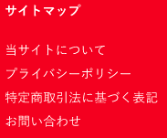
(13-1)
(13-2)
(13-3)
(13-4)

 | カスタマイズ説明
 | ・ | 現行踏襲のためカスタマイズ要件はなし

 | 処理概要（★はカスタマイズ項目）
 | ・ | 記載する処理概要はなし

 | 識別ID |  |  | ラベル |  |  | 書式・制限 |  | 必須 |  | 最大文字数 または最大値 |  | 初期値 |  | 画面部品の説明
 | 13-1 |  |  | 当サイトについて |  |  | リンク |  | - |  | - |  | - |  | ・押下すると、利用規約画面へ遷移する
 | 13-2 |  |  | プライバシーポリシー |  |  | リンク |  | - |  | - |  | - |  | ・押下すると、会員規約画面へ遷移する
 | 13-3 |  |  | 特定商取引法に基づく表記 |  |  | リンク |  | - |  | - |  | - |  | ・押下すると、特商標画面へ遷移する
 | 13-4 |  |  | お問い合わせ |  |  | リンク |  | - |  | - |  | - |  | ・押下すると、お問い合わせ画面へ遷移する

 | お得な情報 レイアウト図

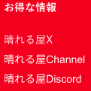
(14-1)
(14-2)

 | カスタマイズ説明
 | ・ | カスタマイズ要件
 |  | お得な情報の表示
 |  |  | ・ | 晴れる屋Xのリンクを追加
 |  |  | ・ | 晴れる屋Channelのリンクを追加

 | ・ | カスタマイズ要件に記載の内容以外は現行踏襲とする

 | 処理概要（★はカスタマイズ項目）
 | ★ | 新規機能として追加する

 | 識別ID |  |  | ラベル |  |  | 書式・制限 |  | 必須 |  | 最大文字数 または最大値 |  | 初期値 |  | 画面部品の説明
 | 14-1 |  |  | 晴れる屋X |  |  | リンク |  | - |  | - |  | - |  | ・押下すると、ブラウザの新しいタブで以下URLの晴れる屋Xページを開く https://x.com/hareruya_mtg
 | 14-2 |  |  | 晴れる屋Channel |  |  | リンク |  | - |  | - |  | - |  | ・押下すると、以下URLの晴れる屋YouTubeチャンネルページをブラウザの新しいタブで開く https://www.youtube.com/channel/UC1l7GtlvAmCOXRlxjImbWvw

支店スマホ版ナビゲーション
ドキュメント名 |  |  |  |  |  | フロント_グローバルナビ |  |  |  | セクション
プロジェクト名 |  |  |  |  |  | サイトリニューアル |  |  |  | 作成者 |  | 加島 |  | 作成日 | 2025-09-29 | 更新者 | 加島 | 更新日 | 2025-09-30

機能No |  |  | F02-04 |  |  | 機能名 |  | 支店スマホ版ナビゲーション |  |  |  |  |  | 概要 | 支店のPC版ナビゲーションを表示する

 | レイアウト図

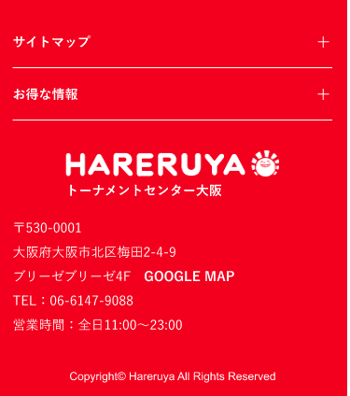
(1)
画面上部固定エリア
画面下部固定エリア
画面下部エリア
(2)
(4)
(5)
(6)
(11)
(7)
(8)
(9)
(10)
(12)
(13)
(14)
(15)
会員ログイン済みの場合
会員未ログインの場合
(3)
(4)カードセットを選択すると、
右のように黒色で表示する
会員ログイン済みの場合
会員未ログインの場合

 | カスタマイズ説明
 | ・ | カスタマイズ要件
 |  | ご当地晴れる屋君の表示
 |  |  | ・ | 支店ごとにご当地晴れる屋君の画像を表示可能にする

 |  | カードセット選択メニュー
 |  |  | ・ | 商品検索テキストボックスの左へ、カードセットを選択できるメニューを表示する
 |  |  |  | カードセット選択メニューを押下すると、カードセットを単一選択可能にする

 |  | 総合TOPアイコン表示
 |  |  | ・ | 総合TOPのアイコンを表示する
 |  |  | ・ | アイコンを押下すると本店ECページに遷移する

 |  | 詳細検索アイコンの表示
 |  |  | ・ | 商品詳細検索のアイコンを表示する
 |  |  |  | アイコンを押下すると、商品詳細検索画面をモーダル表示する

 |  | マイページアイコン
 |  |  | ・ | ユーザーへの通知がある場合、通知があることを明示する
 |  |  |  | ※ | 通知の表示条件は同ファイル内「F02-05 通知」シートを参照

 | ・ | カスタマイズ要件に記載の内容以外は現行踏襲とする

 | 処理概要（★はカスタマイズ項目）
 | ・ | (8)カート
 |  | ・ | カート欄に記載

 | ・ | (10)カテゴリ
 |  | ・ | カテゴリ欄に記載

 | ・ | (12)サイトマップ
 |  | ・ | サイトマップ欄に記載

 | ・ | (13)お得な情報
 |  | ・ | お得な情報欄に記載

 | ・ | (15)店舗情報
 |  | ・ | 店舗情報欄に記載

 | ・ | (1)~(6)の画面上部固定エリアは、画面全体でスクロールしても常に上部に固定して表示する

 | ・ | (7)~(11)の画面下部固定エリアは、画面全体でスクロールしても常に下部に固定して表示する

 | ・ | (12)~(15)の画面下部エリアは画面全体の最下部に表示する

 | ★ | (2)ご当地晴れる屋くんについて
 |  | ★ | 管理画面＞モール設定＞店舗登録で各支店に登録している「ご当地晴れる屋くん画像」を表示する

 | ★ | (3)ポイントについて
 |  | ・ | 押下すると、マイページへ遷移する

 |  | ・ | 会員が保有するポイントを表示する

 |  | ★ | 会員未ログインの場合、非表示にする

 | ★ | (5)商品検索テキストボックスについて
 |  | ★ | ユニサーチの商品名サジェスト機能あり
 |  |  |  | ※PC版ナビゲーションシート参照

 | ・ | (6)検索を押下すると、(4)カードセットと(5)商品検索テキストボックスで入力した値で絞り込み検索された商品一覧画面へ遷移する

 | ★ | (7)通販サイトを押下すると、本店ECTOP画面へ遷移する

 | ・ | (8)カートにて、カート内に商品がある場合、以下のようにカート内の商品数を表示する

 | ★ | (9)詳細検索を押下すると、詳細検索モーダルを表示する
 |  | ※ | モーダルについては、別紙「0303_基本設計仕様書(フロント_商品)」のシート「詳細検索」を参照

 | ★ | (11)ログイン/マイページについて
 |  | ・ | 会員未ログインの場合、以下1~2の仕様とする |  |  |  |  |  | (例)
 |  |  | 1 | 「ログイン」と表示する
 |  |  | 2 | 押下するとログイン画面に遷移する

 |  | ・ | 会員ログイン済みの場合、以下1~2の仕様とする |  |  |  |  |  | (例)
 |  |  | 1 | 「マイページ」と表示する
 |  |  | 2 | 押下すると、マイページ画面に遷移する

 |  | ★ | 会員ログイン済みかつ通知がある場合、以下のようにインジケーターを表示する

 |  |  | ※ | 通知はフェーズ2以降で設計予定とする
 |  |  | ※ | 機能については、シート「通知」を参照

 | 識別ID |  |  | ラベル |  |  | 書式・制限 |  | 必須 |  | 最大文字数 または最大値 |  | 初期値 |  | 画面部品の説明
 | 1 |  |  | HARERUYA |  |  | リンク |  | - |  | - |  | - |  | ・押下すると、支店ECTOP画面へ遷移する ・各支店サイトごとに応じた支店名を表示する
 | 2 |  |  | ご当地晴れる屋くん |  |  | 画像 |  | - |  | - |  | - |  | ※カスタマイズ対応、支店ごとにご当地晴れる屋君の画像を表示可能にする ・管理画面＞モール設定＞店舗登録で各支店に登録している「ご当地晴れる屋くん画像」を表示する
 | 3 |  |  | ポイント |  |  | リンク |  | - |  | - |  | - |  | ・押下すると、マイページへ遷移する ・会員が保有するポイントを表示する ・ 会員未ログインの場合、非表示にする
 | 4 |  |  | カードセット |  |  | 単一選択 |  | - |  | - |  | - |  | ※カスタマイズ対応、新規追加 ・管理画面＞カード管理＞カードセット管理で登録されているカードセットを選択肢とする
 | 5 |  |  | 商品検索テキストボックス |  |  | 半角・全角 |  | - |  | - |  | - |  | ・プレースホルダ: 商品名またはキーワードを入力してください ・ユニサーチの商品名サジェスト機能あり ※ユニサーチについては、別紙「0303_基本設計仕様書(フロント_商品)」のシート「商品一覧」を参照
 | 6 |  |  | 検索 |  |  | ボタン |  | - |  | - |  | - |  | ・押下すると、(4)カードセットと(5)商品検索テキストボックスで入力した値で絞り込み検索された商品一覧画面へ遷移する
 | 7 |  |  | 通販サイト |  |  | リンク |  | - |  | - |  | - |  | ※カスタマイズ対応、新規追加 ・押下すると、本店ECTOP画面へ遷移する
 | 8 |  |  | カート |  |  | リンク |  | - |  | - |  | - |  | ・カート内に商品がある場合、カート内の商品数を表示する ・押下すると、カート画面へ遷移する
 | 9 |  |  | 詳細検索 |  |  | 詳細検索モーダル表示ボタン |  | - |  | - |  | - |  | ・押下すると、詳細検索モーダルを表示する ※モーダルについては、別紙「0303_基本設計仕様書(フロント_商品)」のシート「詳細検索」を参照
 | 10 |  |  | カテゴリ |  |  | - |  | - |  | - |  | - |  | ※カスタマイズ対応、カテゴリ欄に記載
 | 11 |  |  | ログイン/マイページ |  |  | リンク |  | - |  | - |  | - |  | ※カスタマイズ対応、会員に通知がある場合、インジケーターを表示する ・会員未ログインの場合、以下1~2の仕様とする 1 「ログイン」と表示する 2 押下するとログイン画面に遷移する ・会員ログイン済みの場合、以下1~2の仕様とする 1 「マイページ」と表示する 2 押下すると、マイページ画面に遷移する ・会員ログイン済みかつ通知がある場合、インジケーターを表示する ※通知はフェーズ2以降で設計予定とする ※機能については、シート「通知」を参照
 | 12 |  |  | サイトマップ |  |  | - |  | - |  | - |  | - |  | ・サイトマップ欄に記載
 | 13 |  |  | お得な情報 |  |  | - |  | - |  | - |  | - |  | ※カスタマイズ対応、新規追加 ・お得な情報欄に記載
 | 14 |  |  | HARERUYA |  |  | リンク |  | - |  | - |  | - |  | ・押下すると、支店ECTOP画面へ遷移する ・各支店サイトごとに応じた支店名を表示する
 | 15 |  |  | 店舗情報 |  |  | - |  | - |  | - |  | - |  | ※カスタマイズ対応、新規追加 ・店舗情報欄に記載

 | カテゴリ レイアウト図

(10-2)
(10-3)
(10-1)

 | カスタマイズ説明
 | ・ | カスタマイズ要件
 |  | カテゴリアイコンの表示
 |  |  | ・ | カテゴリアイコンは、タップでカテゴリ第一階層よりカテゴリツリーをモーダル表示する

 | ・ | カスタマイズ要件に記載の内容以外は現行踏襲とする

 | 処理概要（★はカスタマイズ項目）
 | ・ | (10-3)カテゴリ一覧で表示するカテゴリと画面部品については、別紙「0303_基本設計仕様書(フロント_商品)」のシート「カテゴリ一覧」を参照

 | 識別ID |  |  | ラベル |  |  | 書式・制限 |  | 必須 |  | 最大文字数 または最大値 |  | 初期値 |  | 画面部品の説明
 | 10-1 |  |  | カテゴリ |  |  | ラベル |  | - |  | - |  | - |  | ・押下すると、(10-2)~(10-3)のモーダルを表示する
 | 10-2 |  |  | 閉じる |  |  | モーダルを閉じるボタン |  | - |  | - |  | - |  | ・押下すると、モーダルを閉じる
 | 10-3 |  |  | カテゴリ一覧 |  |  | - |  | - |  | - |  | - |  | ・表示するカテゴリと画面部品については、別紙「0303_基本設計仕様書(フロント_商品)」のシート「カテゴリ一覧」を参照

 | サイトマップ レイアウト図


(12-2)
(12-3)
(12-4)
(12-5)
(12-1)

 | カスタマイズ説明
 | ・ | 現行踏襲のためカスタマイズ要件はなし

 | 処理概要（★はカスタマイズ項目）
 | ・ | 記載する処理概要はなし

 | 識別ID |  |  | ラベル |  |  | 書式・制限 |  | 必須 |  | 最大文字数 または最大値 |  | 初期値 |  | 画面部品の説明
 | 12-1 |  |  | サイトマップ開閉 |  |  | 開閉ボタン |  | - |  | - |  | - |  | ・押下すると、(12-2)~(12-5)を表示/非表示にする
 | 12-2 |  |  | 当サイトについて |  |  | リンク |  | - |  | - |  | - |  | ・押下すると、利用規約画面へ遷移する
 | 12-3 |  |  | プライバシーポリシー |  |  | リンク |  | - |  | - |  | - |  | ・押下すると、会員規約画面へ遷移する
 | 12-4 |  |  | 特定商取引法に基づく表記 |  |  | リンク |  | - |  | - |  | - |  | ・押下すると、特商標画面へ遷移する
 | 12-5 |  |  | お問い合わせ |  |  | リンク |  | - |  | - |  | - |  | ・押下すると、お問い合わせ画面へ遷移する

 | お得な情報 レイアウト図

(13-2)
(13-3)
(13-1)

 | カスタマイズ説明
 | ・ | カスタマイズ要件
 |  | お得な情報の表示
 |  |  | ・ | 晴れる屋Xのリンクを追加
 |  |  | ・ | 晴れる屋Channelのリンクを追加

 | ・ | カスタマイズ要件に記載の内容以外は現行踏襲とする

 | 処理概要（★はカスタマイズ項目）
 | ★ | 新規機能として追加する

 | 識別ID |  |  | ラベル |  |  | 書式・制限 |  | 必須 |  | 最大文字数 または最大値 |  | 初期値 |  | 画面部品の説明
 | 13-1 |  |  | お得な情報開閉 |  |  | 開閉ボタン |  | - |  | - |  | - |  | ・押下すると、(13-2)~(13-4)を表示/非表示にする
 | 13-2 |  |  | 晴れる屋X |  |  | リンク |  | - |  | - |  | - |  | ・押下すると、ブラウザの新しいタブで以下URLの晴れる屋Xページを開く https://x.com/hareruya_mtg
 | 13-3 |  |  | 晴れる屋Channel |  |  | リンク |  | - |  | - |  | - |  | ・押下すると、以下URLの晴れる屋YouTubeチャンネルページをブラウザの新しいタブで開く https://www.youtube.com/channel/UC1l7GtlvAmCOXRlxjImbWvw

 | 店舗情報 レイアウト図
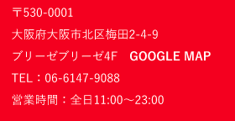
(15-4)
(15-5)
(15-1)
(15-2)
(15-3)

 | カスタマイズ説明
 | ・ | カスタマイズ要件
 |  | 店舗情報の表示
 |  |  | ・ | 管理画面＞モール設定＞店舗登録より設定された以下の店舗情報を表示する
 |  |  |  | ・ | 郵便番号
 |  |  |  | ・ | 住所
 |  |  |  | ・ | GOOGLE MAPのURL
 |  |  |  | ・ | 電話番号
 |  |  |  | ・ | 営業時間

 | ・ | カスタマイズ要件に記載の内容以外は現行踏襲とする

 | 処理概要（★はカスタマイズ項目）
 | ★ | 新規機能として追加する

 | ★ | (15-1)~(15-5)は、管理画面＞モール設定＞店舗登録より設定された店舗情報を表示する

 | ★ | (15-1)~(15-5)の店舗情報は、アクセスしている店舗に応じたものを表示する

 | ★ | (15-3)GOOGLE MAPを押下すると、ブラウザの新しいタブで、店舗ごとに設定されているGOOGLE MAPのURLを開く

 | 識別ID |  |  | ラベル |  |  | 書式・制限 |  | 必須 |  | 最大文字数 または最大値 |  | 初期値 |  | 画面部品の説明
 | 15-1 |  |  | 郵便番号 |  |  | ラベル |  | - |  | - |  | - |  | ・アクセスしている支店サイトに応じて、管理画面＞モール設定＞店舗登録より登録されている郵便番号を表示する
 | 15-2 |  |  | 住所 |  |  | ラベル |  | - |  | - |  | - |  | ・アクセスしている支店サイトに応じて、管理画面＞モール設定＞店舗登録より登録されている住所を表示する
 | 15-3 |  |  | GOOGLE MAP |  |  | リンク |  | - |  | - |  | - |  | ・押下すると、ブラウザの新しいタブで、店舗ごとに設定されているGOOGLE MAPのURLを開く ※GOOGLE MAPのURLを設定する機能については、別紙「0209_基本設計仕様書(基本情報設定)」のシート「店舗登録」を参照
 | 15-4 |  |  | 電話番号 |  |  | ラベル |  | - |  | - |  | - |  | ・アクセスしている支店サイトに応じて、管理画面＞モール設定＞店舗登録より登録されている電話番号を表示する
 | 15-5 |  |  | 営業時間 |  |  | ラベル |  | - |  | - |  | - |  | ・アクセスしている支店サイトに応じて、管理画面＞モール設定＞店舗登録より登録されている店舗営業時間を表示する

通知
ドキュメント名 |  |  |  |  | フロント_グローバルナビ |  |  |  | セクション
プロジェクト名 |  |  |  |  | サイトリニューアル |  |  |  | 作成者 |  | 加島 |  | 作成日 |  | 2025-09-29 | 更新者 |  | 加島 | 更新日 | 2025-09-29

機能No |  |  | F02-05 |  | 機能名 |  | 通知 |  |  |  |  |  | 概要 |  | 特定の条件によりインジケーターを表示する

フェーズ2以降で設計予定とする
 | レイアウト図

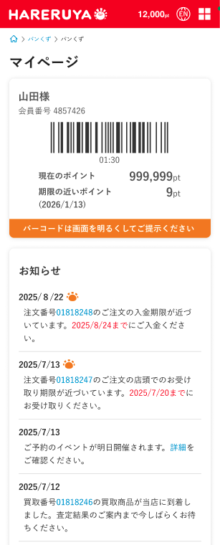
本店スマホ版ナビゲーション
マイページ
(1)
(2)
(3)

 | カスタマイズ説明
 | ・ | カスタマイズ要件
 |  | 機能
 |  | ・ | ログイン済みの会員に対して、以下の条件を満たした場合に通知を表示する

 |  |  | 表示要件 |  |  |  |  |  |  |  |  |  |  | クリック時遷移先 |  |  | 通知削除条件
 |  |  | ・ | 通販での注文の「入金待ち」（入金期限2日前） |  |  |  |  |  |  |  |  |  | 購入履歴詳細 |  |  | 入金完了
 |  |  | ・ | 配送方法を「店頭受取」で注文した商品の「受取待ち」（受取期限2日前） |  |  |  |  |  |  |  |  |  | 購入履歴詳細 |  |  | 受取完了
 |  |  | ・ | 配送方法を「スムーズ店頭受取」で注文した商品の「受取待ち」（受取期限2日前） |  |  |  |  |  |  |  |  |  | 購入履歴詳細 |  |  | 受取完了
 |  |  | ・ | 事前決済ずみイベントの開催前日 |  |  |  |  |  |  |  |  |  | 予約済み大会一覧 |  |  | 通知閲覧時
 |  |  | ・ | ネット買取商品の到着完了 |  |  |  |  |  |  |  |  |  | 買取履歴 |  |  | 通知閲覧時
 |  |  | ・ | ネット買商品の査定完了（ネット買取査定が「自動承認」の場合も含む） |  |  |  |  |  |  |  |  |  | 買取履歴 |  |  | 通知閲覧時

 | ・ | カスタマイズ要件に記載の内容以外は現行踏襲とする

 | 処理概要（★はカスタマイズ項目）
 | ★ | 会員ログイン済みの場合のみ、通知を表示する

 | ★ | 通知の詳細については、シート「別添資料_通知一覧」を参照とする
 |  | 以降に記載される「通知条件」「通知メッセージ」「通知押下時の遷移先」「通知データの追加条件」「通知削除条件」は、同シートの内容に基づく

 | ★ | 通知の表示から削除までの流れについて
 |  | ※性能問題が発生する可能性があるため、実装方針は詳細設計以降で変更の可能性あり

 |  | 1 | 通知データの追加条件を行なった場合、データベースに通知データを追加する
 |  |  | ※ | 通知削除条件に「通知閲覧時」の項目があり、閲覧の有無を判断するため

 |  | 2 | フロントの画面全体で、ページリロード時に通知データがあれば、以下を実行する
 |  |  | ・ | グローバルナビのマイページアイコンに、通知の有無を示す(1)インジケーターを表示する
 |  |  | ・ | マイページに、通知に応じた(3)通知メッセージを表示する

 |  | 3 | 通知削除条件を満たした場合、マイページから通知を非表示にする

 | ★ | マイページに表示している通知を押下すると、通知に応じた通知押下時の遷移先に遷移する

 | ★ | 通知データの追加条件に応じたバッチ処理を新たに作成する

 | 識別ID |  |  | ラベル |  | 書式・制限 |  | 必須 |  | 最大文字数 または最大値 |  | 初期値 |  |  | 画面部品の説明
 | 1 |  |  | インジケーター |  | ラベル |  | - |  | - |  | - |  |  | ※カスタマイズ対応、新規追加 ・通知条件を満たすものがある場合、表示する ※通知条件については、シート「別添資料_通知一覧」を参照
 | 2 |  |  | 通知日付 |  | 日付(YYYY/MM/DD) |  | - |  | - |  | - |  |  | ※カスタマイズ対応、新規追加 ・通知データの作成日時を表示する
 | 3 |  |  | 通知メッセージ |  | ラベル |  | - |  | - |  | - |  |  | ※カスタマイズ対応、新規追加 ・通知条件を満たすものがある場合、表示する ・通知に応じた通知メッセージを表示する ※通知条件及び通知メッセージについては、シート「別添資料_通知一覧」を参照

別添資料_通知一覧
ドキュメント名 |  |  | フロント_グローバルナビ |  | セクション
プロジェクト名 |  |  | サイトリニューアル |  | 作成者 | 加島 |  | 作成日 | 2025-09-29 |  | 更新者 | 加島 | 更新日 | 2025-09-29

フェーズ2以降で設計予定とする
 | No | 通知条件 |  | 通知メッセージ |  |  | 通知押下時の遷移先 |  |  | 通知データの追加条件 |  | 通知削除条件
 | 1 | 通販での注文の「入金待ち」 （入金期限2日前） |  | 注文番号{注文番号}のご注文の入金期限が近づいています。{期限日}までにご入金ください。 ※{注文番号}、{期限日}は通知条件に基づく注文のものとする ※{期限日}は以下の形式とする yyyy月mm日dd |  |  | 購入履歴詳細 |  |  | 通知条件を定期的に確認するバッチを実行し、該当する場合は追加する |  | 受注のステータスを「入金済み」に変更された場合
 | 2 | 配送方法を「店頭受取」で注文した商品の「受取待ち」 （受取期限2日前） |  | 注文番号{注文番号}のご注文の店頭でのお受け取り期限が近づいています。{入金期限日}までにお受け取りください。 ※{注文番号}、{期限日}は通知条件に基づく注文のものとする ※{期限日}は以下の形式とする yyyy月mm日dd |  |  | 購入履歴詳細 |  |  | 通知条件を定期的に確認するバッチを実行し、該当する場合は追加する |  | 受注のステータスを「入金済み」に変更された場合
 | 3 | 配送方法を「スムーズ店頭受取」で注文した商品の「受取待ち」 （受取期限2日前） |  | 注文番号{注文番号}のご注文の店頭でのお受け取り期限が近づいています。{期限日}までにお受け取りください。 ※{注文番号}、{期限日}は通知条件に基づく注文のものとする ※{期限日}は以下の形式とする yyyy月mm日dd |  |  | 購入履歴詳細 |  |  | 通知条件を定期的に確認するバッチを実行し、該当する場合は追加する |  | スマレジ連携によって「ピック完了」の受注データが作成された場合
 | 4 | 事前決済ずみイベントの開催前日 |  | ご予約のイベントが明日開催されます。詳細をご確認ください。 |  |  | 予約済み大会一覧 |  |  | 通知条件を定期的に確認するバッチを実行し、該当する場合は追加する |  | 通知閲覧時
 | 5 | ネット買取商品の到着完了 |  | 買取番号{買取番号}の買取商品が当店に到着しました。査定結果のご案内まで今しばらくお待ちください。 ※{買取番号}は通知条件に基づく買取のものとする |  |  | 買取履歴 |  |  | 買取のステータスが「商品到着」に変更されたとき |  | 通知閲覧時
 | 6 | ネット買商品の査定完了 （ネット買取査定が「自動承認」の場合も含む） |  | 買取番号{買取番号}の買取査定が完了しました。結果をご確認ください。 ※{買取番号}は通知条件に基づく買取のものとする |  |  | 買取履歴 |  |  | 買取のステータスが「MTGBuyer査定完了」に変更されたとき |  | 通知閲覧時

